Halaman Judul
LAMPIRAN
KEPUTUSAN DEPUTI BIDANG KEUANGAN DAN MANAJEMEN RISIKO
NOMOR : | SK-6/DKU.MBU/10/2023
TENTANG: | PETUNJUK TEKNIS PROSES MANAJEMEN RISIKO DAN AGREGASI PADA TAKSONOMI RISIKO PORTOFOLIO BADAN USAHA MILIK NEGARA
TANGGAL : | 26 OKTOBER 2023

FORMAT PENYUSUNAN PERENCANAAN
MANAJEMEN RISIKO
BADAN USAHA MILIK NEGARA



KEMENTERIAN BUMN
JALAN MEDAN MERDEKA SELATAN NO.13 JAKARTA 10110

Contoh Justifikasi Risk Assess
 | Sheet ini berisi informasi setiap Risiko yang terdiri : 1. Data tabel berisi informasi penyebab risiko untuk setiap risiko utama (data 3-5 tahun terakhir) 2. Alasan memilih kriteria dampak kualitatif dan dilengkapi data

Contoh :
1. Risiko foreign exchange loss
 |  | Berdasarkan informasi bahwa selama selama 3 tahun terakhir terjadi pelemahan IDR dengan level terendah turun sebesar 11% dari kurs asumsi RKAP. Berdasarkan data RKAP diketahui nilai piutang usaha non-USD adalah sebesar IDR 3.000 juta, sehingga nilai dampak inherennya dapat dihitung sebagai berikut:
 |  | Tabel Perhitungan Dampak Kuantitatif Inheren atas Risiko Valuta Asing
 |  | Keterangan |  |  | Nilai
 |  | Nilai piutang non-USD pemerintah (a) |  |  | IDR 3.000 juta
 |  | % penurunan IDR terhadap USD (b) |  |  | 11%
 |  | Dampak jika Risiko terwujud (c=a*b) |  |  | IDR 330 juta
 |  |  | Maka berdasarkan skala Dampak mengacu pada Tabel Kriteria Dampak Kuantitatif. Risiko foreign exchange loss dalam contoh dengan nilai dampak IDR 330 juta dipetakan ke skala 4 atau Tinggi.

 |  |  | FX Loss terjadi jika realisasi kurs transaksi IDR/USD RKAP berada di atas target RKAP. Range data menggunakan waktu 3 (tiga) tahun terakhir dengan total 750 hari transaksi IDR/USD (terdapat 250 hari transaksi dalam 1 tahun berdasarkan data dari Bank Indonesia ) dengan perhitungan skala Probabilitas sebagai berikut:
 |  |  | Tabel Perhitungan Skala Probabilitas Risiko Valas
 |  |  | Tahun | Kurs Transaksi IDR/USD RKAP | Realisasi Kurs di atas RKAP (range 14.355 - 15.000) | Realisasi Kurs di bawah RKAP (range 14.000 - 14.355) | % Kurs Realisasi di atas Kurs RKAP | Skala Probabi-litas
 |  |  | 2022 | Rp14,350 | 175 transaksi | 75 transaksi
 |  |  | 2021 | Rp14,600 | 200 transaksi | 50 transaksi
 |  |  | 2020 | Rp14,400 | 225 transaksi | 25 transaksi
 |  |  | Total |  | 600 transaksi | 150 transaksi | 80%* | 4 (sangat mungkin terjadi)
 |  |  | Catatan:
 |  |  | % Probabilitas=(Frekuensi kejadian di masa lalu)/(Populasi data kejadian dalam perhitungan)x 100%

 |  |  | Berdasarkan perhitungan di atas, maka % probalibilitasnya sebesar 80%, dan dipetakan ke dalam Tabel Kriteria Probabilitas, didapatkan skala Probabilitas Risiko pada skala 4 atau sangat mungkin terjadi.

2. Risiko menurunnya reputasi perusahaan
 |  |  | Berdasarkan informasi 3 tahun terakhir, terdapat pemberitaan negatif yang berdampak secara lokal di tiap tahunnya, sehingga ditentukan Dampak Risiko reputasi memiliki skala 3 atau Moderat setelah dipetakan ke dalam Tabel Kriteria Dampak Kualitatif
 |  |  | Selama 3 (tiga) tahun terakhir diperoleh informasi pemberitaan dengan klasifikasi dan frekuensi sebagai berikut:
 |  |  | Tabel Data Historis Informasi Pemberitaan 3 (Tiga) Tahun Terakhir
 |  |  | Periode | Frekuensi Pemberitaan |  |  | % kejadian pemberitaan negative (d = a / a+b+c)
 |  |  |  | Negatif (a) | Netral (b) | Positif (c)
 |  |  | 2022 | 10 | 20 | 15 | 22.22%
 |  |  | 2021 | 15 | 24 | 17 | 26.78%
 |  |  | 2020 | 9 | 30 | 20 | 15.25%
 |  |  |  |  |  | Rata-rata | 21.42%
 |  |  | Dari data di atas diketahui persentase Probabilitas terjadinya Risiko menurunnya reputasi adalah 21,42% atau skala 2 (jarang terjadi) sesuai Tabel Kriteria Probabilitas

 |  | BIDANG KEUANGAN
 |  |  |  |  |  |  |  |  |  |  |  |  | Selisih Kurs Tahun 2023 |  |  |  |  |  |  | Selisih Kurs Tahun 2021 |  |  |  |  |  | Selisih Kurs Tahun 2022
 |  | 1. Kenaikan beban operasi akibat pelemahan nilai tukar rupiah terhadap dollar (Nomor Risiko : 1-A.2-KEU-1) |  |  |  |  |  |  |  |  |  |  | Periode | Kurs Penutup (Jisdor) | Kurs RKAP | Selisih Kurs | Total Biaya dalam dollar/terekspos dollar | Efek Ke Beban Operasi |  | Periode | Kurs Penutup | Kurs RKAP | Selisih Kurs | Total Biaya dalam dollar/terekspos dollar | Efek Ke Beban Operasi | Periode | Kurs Penutup | Kurs RKAP | Selisih Kurs | Total Biaya dalam dollar/terekspos dollar | Efek Ke Beban Operasi

 |  |  |  |  |  |  |  |  |  |  |  |  |  | ( Rp ) | ( Rp ) | ( Rp ) | ( USD ) | ( Rp ) |  |  | ( Rp ) | ( Rp ) | ( Rp ) | ( USD ) | ( Rp ) |  | ( Rp ) | ( Rp ) | ( Rp ) | ( USD ) | ( Rp )
 |  |  |  |  |  |  |  |  |  |  |  |  | 2021-01-31 | 14,992 | 14,800 | 192 | 19,525,568 | 3,748,909,019 |  | 2021-01-31 | 14,084 | 14,600 | -516 | 17,388,505.80 | (8,972,468,993) | 2022-01-31 | 14,381 | 14,350 | 31 | 17,868,686.51 | 554,018,625
 |  |  | Data Realisasi Rata-rata Nilai Kurs di bandingkan RKAP 3 Tahun Terakhir |  |  |  |  |  |  |  |  |  | 2021-02-28 | 15,240 | 14,800 | 440 | 17,724,851 | 7,798,934,524 |  | 2021-02-28 | 14,229 | 14,600 | -371 | 16,499,128.88 | (6,121,094,319) | 2022-02-28 | 14,371 | 14,350 | 21 | 16,568,100.62 | 348,012,954
 |  |  | No | Tahun | Kurs RKAP | Realisasi kurs rata-rata | Selisih | Selisih |  |  |  |  | 2021-03-31 | 14,977 | 14,800 | 177 | 21,050,203 | 3,725,885,970 |  | 2021-03-31 | 14,572 | 14,600 | -28 | 17,924,851.86 | (501,895,852) | 2022-03-31 | 14,349 | 14,350 | -1 | 19,759,462.27 | (19,660,665)
 |  |  | 1 | 2021 | 14,600 | 14,345 | 255 | 2% |  |  |  |  | 2021-04-30 | 14,661 | 14,800 | -139 | 20,187,051 | -2,806,000,047 |  | 2021-04-30 | 14,468 | 14,600 | -132 | 18,024,797.21 | (2,379,273,232) | 2022-04-30 | 14,418 | 14,350 | 68 | 19,366,428.03 | 1,316,917,106
 |  |  | 2 | 2022 | 14,350 | 14,905 | -555 | -4% |  |  |  |  | 2021-05-31 | 15,003 | 14,800 | 203 | 21,099,401 | 4,283,178,488 |  | 2021-05-31 | 14,310 | 14,600 | -290 | 19,280,498.62 | (5,591,344,600) | 2022-05-31 | 14,544 | 14,350 | 194 | 20,777,293.34 | 4,030,794,908
 |  |  | 3 | 2023 | 14,800 | 15,209 | -409 | -3% |  |  |  |  | 2021-06-30 | 15,000 | 14,800 | 200 | 21,143,140 | 4,228,627,974 |  | 2021-06-30 | 14,496 | 14,600 | -104 | 18,796,499.05 | (1,954,835,901) | 2022-06-30 | 14,848 | 14,350 | 498 | 19,431,106.06 | 9,676,690,818
 |  |  |  | Rata-rata |  |  |  | -2% |  |  |  |  | 2021-07-31 | 15,092 | 14,800 | 292 | 21,624,724 | 6,314,419,417 |  | 2021-07-31 | 14,491 | 14,600 | -109 | 19,328,692.33 | (2,106,827,464) | 2022-07-31 | 14,958 | 14,350 | 608 | 20,636,274.77 | 12,546,855,060
 |  |  |  |  |  |  |  |  |  |  |  |  | 2021-08-31 | 15,237 | 14,800 | 437 | 21,561,066 | 9,422,185,667 |  | 2021-08-31 | 14,374 | 14,600 | -226 | 19,182,701.17 | (4,335,290,464) | 2022-08-31 | 14,875 | 14,350 | 525 | 20,680,306.34 | 10,857,264,230
 |  |  | Data Laba/Rugi Kurs 3 tahun terakhir |  |  |  |  |  |  |  |  |  | 2021-09-30 | 15,487 | 14,800 | 687 | 20,769,867 | 14,268,898,911 |  | 2021-09-30 | 14,307 | 14,600 | -293 | 18,196,223.97 | (5,331,402,642) | 2022-09-30 | 15,247 | 14,350 | 897 | 19,107,706.87 | 17,139,613,062
 |  |  | No | Tahun | Kurs RKAP | Kurs realisasi | selisih | % | Laba/Rugi | Rugi % |  |  | 2021-10-31 | 15,897 | 14,800 | 1,097 | 21,572,648 | 23,665,195,383 |  | 2021-10-31 | 14,199 | 14,600 | -401 | 19,598,979.93 | (7,859,092,957) | 2022-10-31 | 15,542 | 14,350 | 1,192 | 21,270,286.12 | 25,354,181,055
 |  |  | 1 | 2021 | 3,259,773,041,790 | 3,202,820,415,731 | - | 0% | 1 |  |  |  | 2021-11-30 | 15,484 | 14,800 | 684 | 21,474,738 | 14,688,721,127 |  | 2021-11-30 | 14,340 | 14,600 | -260 | 19,135,297.76 | (4,975,177,418) | 2022-11-30 | 15,737 | 14,350 | 1,387 | 19,008,555.94 | 26,364,867,089
 |  |  | 2 | 2022 | 3,369,745,057,830 | 3,500,112,705,740 | 130,367,647,910 | 56% | 1 | 67% |  |  | 2021-12-31 | 15,439 | 14,800 | 639 | 22,137,650 | 14,145,958,050 |  | 2021-12-31 | 14,269 | 14,600 | -331 | 19,915,949.57 | (6,592,079,728) | 2022-12-31 | 15,592 | 14,350 | 1,242 | 20,351,232.70 | 25,276,231,013
 |  |  | 3 | 2023 | 3,698,089,434,676 | 3,800,307,458,521 | 102,218,023,845 | 44% | 1 |  |  |  | Total |  |  |  | 249,870,908 | 103,484,914,483 |  | Total |  |  |  | 223,272,126.15 | (56,720,783,569) | Total |  |  |  | 234,825,439.57 | 133,445,785,255
 |  |  |  |  |  |  | 232,585,671,755 | 50% | 3 | prosentasi Probabilitas |  |  |  | 15,209 |  |  |  |  |  |  | 14,345 |  |  |  |  |  | 14,905
 |  |  |  |  |  |  | 118,465,349,869.00 |  |  |  |  |  |  |  |  |  | -4,069,323

 |  |  | Dari perhitungan diatas terdapat Dampak disruptif yang dapat mengakibatkan kerusakan/ kerugian/ penurunan 40% < X ≤ 60% dikategorikan skala 3 atau Moderat |  |  |  |  |  |  |  |  |  | selisih kurs di peroleh dari total biaya operasional selama satu tahun dibandingkan dengan kurs RKAP
 |  |  | untuk probabilitas Risiko pernah terjadi sekali dalam 2 bulan sehingga dikategorikan skala 4 atau sangat mungkin terjadi

 |  | 2. Keterlambatan Penerimaan Penjualan Tenaga Listrik MPP 500 MW di atas 120 hari (Nomor Risiko : 2-A.1-KEU-2)

 |  |  | Tahun 2023 |  |  |  |  |  |  |  |  |  |  | Tahun 2022 |  |  |  |  |  |  |  |  | Tahun 2021
 |  |  | Saldo Piutang Per 31 Desember 2023
 |  |  | Periode Tagihan Interkoneksi & MPP | UIW Riau | Kit SUMUT | KIT SUMSEL | KIT KALIMANTAN | UIW BABEL | UIW NTB | Total |  |  |  | Periode Tagihan Interkoneksi & MPP | UIW Riau | Kit SUMUT | KIT SUMSEL | KIT KALIMANTAN | UIW BABEL | UIW NTB | Total
 |  |  | September'22 |  |  |  |  |  |  | - |  |  |  | September'21 |  |  |  |  |  |  | - |  |  | Pendapatan sesusi Target RKAP
 |  |  | Oktober'22 |  |  |  |  |  |  | - |  |  |  | Oktober'21 |  |  |  |  |  |  | - |  |  | Pendapatan tenaga listrik |  | 6,306,470,000,000
 |  |  | November'22 |  |  |  |  |  |  | - |  |  |  | November'21 |  |  |  |  |  |  | - |  |  | Pendapatan Lain-lain |  | 2,443,901,000,000
 |  |  | Desember'22 |  |  |  |  |  |  | - |  |  |  | Desember'21 |  |  |  |  |  |  | - |  |  | Pendapatan BP |  | 26,114,000,000
 |  |  | Januari'23 |  |  |  |  |  |  | - |  |  |  | Januari '22 |  |  |  |  |  |  | - |  |  | Total Pendapatan |  | 8,776,485,000,000
 |  |  | Februari'23 |  |  |  |  |  |  | - |  |  |  | Februari '22 |  |  |  |  |  |  | - |  |  | Pendapatan Bintan Sembulang belakang padang |  | 1,351,618,000,000
 |  |  | Maret'23 |  |  |  |  |  |  | - |  |  |  | Maret '22 |  |  |  |  |  |  | - |  |  | Pendpatan BP |  | 26,114,000,000
 |  |  | April'23 |  |  |  |  |  |  | - |  |  |  | April '22 |  |  |  |  |  |  | - |  |  | Total Pendaptan tanpa bintan sembulang dan belakang padang |  | 7,424,867,000,000
 |  |  | Mei'23 |  |  |  |  |  |  | - |  |  |  | Mei '22 |  |  |  |  |  |  | - |  |  | Total Dampak dihitung 5% dari KRI |  | 371,243,350,000
 |  |  | Juni'23 |  |  |  |  |  |  | - |  |  |  | Juni '22 |  |  |  |  |  |  | -
 |  |  | Juli'23 |  |  |  |  | 16,212,236,256 |  | 16,212,236,256 |  |  |  | Juli'22 |  |  |  |  |  |  | -
 |  |  | Agustus'23 |  |  |  |  | 19,978,691,723 |  | 19,978,691,723 |  |  |  | Agustus'22 |  |  |  |  |  |  | -
 |  |  | September'23 |  |  |  |  | 17,869,882,750 | 10,161,403,671 | 28,031,286,421 |  |  |  | September'22 |  |  |  | 22,408,250,838 |  | 11,384,146,440 | 33,792,397,278
 |  |  | Oktober'23 |  |  |  |  | 18,227,891,372 | 12,642,851,241 | 30,870,742,613 |  |  |  | Oktober'22 |  | 43,650,791,805 |  |  |  | 9,728,415,731 | 53,379,207,536
 |  |  | November'23 |  | 36,409,473,467 | 16,844,127,395 | 23,656,171,438 | 25,250,531,264 | 13,468,225,713 | 115,628,529,277 | 337,229,341,473 | MPP |  | November'22 |  | 43,805,745,871 | 25,337,904,430 | 23,771,082,792 | 17,467,337,158 | 8,862,221,411 | 119,244,291,662
 |  |  | Desember'23 | 97,001,827,200 | 38,504,922,662 | 25,118,199,594 | 24,893,243,278 | 25,437,623,982 | 12,553,865,667 | 223,509,682,383 |  |  |  | Desember'22 | 72,412,331,182 | 46,579,901,695 | 29,689,685,890 | 24,031,748,250 | 21,154,827,181 | 13,885,456,566 | 207,753,950,764
 |  |  | Total | 97,001,827,200 | 74,914,396,129 | 41,962,326,989 | 48,549,414,716 | 122,976,857,347 | 48,826,346,292 | 434,231,168,673 |  |  |  | Total | 72,412,331,182 | 134,036,439,371 | 55,027,590,320 | 70,211,081,880 | 38,622,164,339 | 43,860,240,148 | 414,169,847,240

 |  |  | Penjualan Desember 2023 |  |  |  |  |  |  |  |  |  |  | Penjualan sd November 2022
 |  |  | Periode Penjualan | UIW Riau | Kit SUMUT | KIT SUMSEL | KIT KALIMANTAN | UIW BABEL | UIW NTB | Total |  |  |  | Periode Penjualan | UIW Riau | Kit SUMUT | KIT SUMSEL | KIT KALIMANTAN | UIW BABEL | UIW NTB | Total
 |  |  | Januari '23 | 74,145,122,129 | 44,747,349,274 | 28,619,687,710 | 22,470,628,547 | 19,840,362,906 | 14,992,926,054 | 204,816,076,620 | 949,013,756,052 | RKR |  | Januari '22 | 68,528,200,619 | 42,871,764,768 | 24,358,201,502 | 22,533,604,085 | 18,820,274,088 | 12,757,605,742 | 189,869,650,804
 |  |  | Februari '23 | 68,935,631,428 | 39,507,637,299 | 25,013,232,578 | 20,414,604,513 | 17,564,132,052 | 11,259,696,134 | 182,694,934,004 | 1,453,803,348,051 | MPP |  | Februari '22 | 61,059,327,266 | 38,104,016,373 | 18,770,373,220 | 19,242,775,792 | 17,153,640,550 | 10,121,191,664 | 164,451,324,865
 |  |  | Maret '23 | 76,454,850,867 | 45,042,516,811 | 27,622,695,600 | 24,141,274,970 | 19,239,363,590 | 9,390,183,065 | 201,890,884,903 |  |  |  | Maret '22 | 70,266,475,239 | 42,761,003,381 | 29,153,870,318 | 19,942,136,854 | 18,226,497,272 | 11,395,935,898 | 191,745,918,962
 |  |  | April '23 | 72,251,572,015 | 43,776,027,587 | 27,339,256,358 | 22,950,798,690 | 18,691,564,639 | 12,379,281,138 | 197,388,500,427 | 484,601,116,017 | per 4 bulan |  | April '22 | 63,888,929,795 | 38,652,825,585 | 27,186,242,583 | 22,441,619,432 | 18,296,967,181 | 12,296,912,093 | 182,763,496,669
 |  |  | Mei '23 | 77,862,473,528 | 42,154,138,663 | 24,954,845,784 | 23,320,556,234 | 19,070,036,539 | 14,750,423,023 | 202,112,473,771 |  |  |  | Mei '22 | 67,813,913,664 | 42,099,644,235 | 23,592,145,492 | 23,479,968,600 | 18,161,087,767 | 13,059,102,938 | 188,205,862,696
 |  |  | Juni '23 | 76,257,054,071 | 40,247,182,404 | 26,708,358,628 | 22,679,870,255 | 17,200,855,224 | 11,687,818,582 | 194,781,139,164 |  |  |  | Juni '22 | 63,438,734,426 | 38,571,076,545 | 26,678,051,308 | 21,632,744,636 | 17,768,750,303 | 12,483,811,580 | 180,573,168,798
 |  |  | Juli'23 | 77,865,168,121 | 38,267,095,100 | 25,221,528,267 | 23,318,199,657 | 19,059,252,389 | 12,401,205,323 | 196,132,448,857 |  |  |  | Juli'22 | 73,654,139,193 | 42,620,328,062 | 27,954,075,417 | 24,097,747,919 | 17,016,190,153 | 13,392,430,789 | 198,734,911,533
 |  |  | Agustus'23 | 79,522,703,498 | 37,384,413,824 | 24,765,485,827 | 23,081,422,597 | 25,882,864,438 | 11,001,712,931 | 201,638,603,115 |  |  |  | Agustus'22 | 70,845,340,351 | 43,569,322,773 | 27,458,595,100 | 23,263,340,954 | 17,001,158,609 | 12,344,740,620 | 194,482,498,407
 |  |  | September'23 | 93,681,571,805 | 34,557,371,317 | 19,494,477,851 | 23,550,057,789 | 24,150,256,506 | 10,161,403,671 | 205,595,138,939 |  |  |  | September'22 | 68,748,451,512 | 40,625,158,120 | 27,464,457,101 | 22,408,250,838 | 18,457,788,028 | 11,384,146,440 | 189,088,252,039
 |  |  | Oktober'23 | 79,619,577,720 | 41,371,573,675 | 17,698,126,534 | 25,190,028,511 | 24,690,331,292 | 12,642,851,241 | 201,212,488,973 |  |  |  | Oktober'22 | 70,520,721,028 | 43,650,791,805 | 28,277,753,332 | 24,246,079,943 | 17,115,520,353 | 9,728,415,731 | 193,539,282,192
 |  |  | November'23 | 75,416,203,670 | 36,409,473,467 | 16,844,127,395 | 23,656,171,438 | 25,250,531,264 | 13,468,225,713 | 191,044,732,947 |  |  |  | November'22 | 68,457,246,022 | 43,805,745,871 | 25,337,904,430 | 23,771,082,792 | 17,467,337,158 | 8,862,221,411 | 187,701,537,684
 |  |  | Desember'23 | 97,001,827,200 | 38,504,922,662 | 25,118,199,594 | 24,893,243,278 | 25,437,623,982 | 12,553,865,667 | 223,509,682,383 |  |  |  | Desember'22 | 72,412,331,182 | 46,579,901,695 | 29,689,685,890 | 24,031,748,250 | 21,154,827,181 | 13,885,456,566 | 207,753,950,764
 |  |  | Total | 949,013,756,052 | 481,969,702,083 | 289,400,022,126 | 279,666,856,479 | 256,077,174,821 | 146,689,592,542 | 2,402,817,104,103 |  |  |  | Total | 819,633,810,297 | 503,911,579,213 | 315,921,355,693 | 271,091,100,095 | 216,640,038,643 | 141,711,971,472 | 2,268,909,855,413

 |  |  | Bulan | Jumlah Hari |  |  |  |  |  |  |  |  |  | Bulan | Jumlah Hari
 |  |  | Januari '23 | 31 |  |  |  |  |  |  |  |  |  | Januari '22 | 31
 |  |  | Februari '23 | 28 |  |  |  |  |  |  |  |  |  | Februari '22 | 28
 |  |  | Maret '23 | 31 |  |  |  |  |  |  |  |  |  | Maret '22 | 31
 |  |  | April '23 | 30 |  |  |  |  |  |  |  |  |  | April '22 | 30
 |  |  | Mei '23 | 31 |  |  |  |  |  |  |  |  |  | Mei '22 | 31
 |  |  | Juni '23 | 30 |  |  |  |  |  |  |  |  |  | Juni '22 | 30
 |  |  | Juli'23 | 31 |  |  |  |  |  |  |  |  |  | Juli'22 | 31
 |  |  | Agustus'23 | 31 |  |  |  |  |  |  |  |  |  | Agustus'22 | 31
 |  |  | September'23 | 30 |  |  |  |  |  |  |  |  |  | September'22 | 30
 |  |  | Oktober'23 | 31 |  |  |  |  |  |  |  |  |  | Oktober'22 | 31
 |  |  | November'23 | 30 |  |  |  |  |  |  |  |  |  | November'22 | 30
 |  |  | Desember'23 | 31 |  |  |  |  |  |  |  |  |  | Desember'22 | 31
 |  |  | Total | 365 |  |  |  |  |  |  |  |  |  | Total | 365

 |  |  | Umur Piutang Total |  |  |  |  |  |  |  |  |  |  | Umur Piutang Total
 |  |  | Saldo Piutang | 434,231,168,673 | x 365 |  |  |  |  |  |  |  |  | Saldo Piutang | 414,169,847,240 | x 365
 |  |  | Penjualan | 2,402,817,104,103 |  |  |  |  |  |  |  |  |  | Penjualan | 2,268,909,855,413

 |  |  |  | = | 65.96 | hari |  |  |  |  |  |  |  |  | = | 66.63 | hari

 |  |  | Umur Piutang MPP |  |  |  |  |  |  |  |  |  |  | Umur Piutang MPP
 |  |  | Saldo Piutang | 337,229,341,473 | x 365 |  |  |  |  |  |  |  |  | Saldo Piutang | 341,757,516,058 | x 365
 |  |  | Penjualan | 1,453,803,348,051 |  |  |  |  |  |  |  |  |  | Penjualan | 1,449,276,045,116

 |  |  |  | = | 84.67 | hari |  |  |  |  |  |  |  |  | = | 86.07 | hari

 |  |  | Umur Piutang Interkoneksi |  |  |  |  |  |  |  |  |  |  | Umur Piutang Interkoneksi
 |  |  | Saldo Piutang | 97,001,827,200 | x 365 |  |  |  |  |  |  |  |  | Saldo Piutang | 72,412,331,182 | x 365
 |  |  | Penjualan | 949,013,756,052 |  |  |  |  |  |  |  |  |  | Penjualan | 819,633,810,297
 |  |  |  |  |  |  |  |  |  |  |  |  | =
 |  |  |  | = | 37.31 | hari |  |  |  |  |  |  |  |  | = | 32.25 | hari |  |  |  |  | = | 31.34 | hari

 |  |  |  | 484,601,116,017 | = Rata-rata nilai piutang 4 bulan sebesar
 |  |  | Dari perhitungan diatas terdapat Dampak disruptif yang dapat mengakibatkan kerusakan/ kerugian/ penurunan 40% < X ≤ 60% dari nilai Batasan Risiko sehingga dikategorikan skala 4 atau dampak tinggi
 |  |  | untuk probabilitas Risiko pernah terjadi sekali dalam 2 bulan sehingga dikategorikan skala 4 atau sangat mungkin terjadi

 |  | 3. Anggaran Operasi melebihi pagu RKAP yang telah ditetapkan sebesar Rp. 7.672 miliar (Nomor Risiko : 3-A.3-KEU-3)

 |  | EVALUASI ANGGARAN OPERASI (AO)
 |  | PERIODE S/D DESEMBER 2021 (2)
 |  |  |  |  |  |  |  |  |  |  |  |  | Ribuan Rupiah
 |  | No. | Uraian |  |  | Satuan | Realisasi s/d Desember 2020 | RKAP (5) | RKAP s/d Desember | Realisasi s/d Desember 2021 (3)
 |  |  |  |  |  |  |  | 2021 | 2021 | Nilai (8) | % | % | %
 |  |  | 1 |  |  | 2 | 3 | 4 | 5 | 6 | 7 = 6/3 | 8 = 6/4 | 9 = 6/5
 |  | 1 | Pendapatan Usaha |  |  | Rp Juta | 5,634,235,767 | 5,794,031,299 | 5,794,031,299 | 5,811,907,971 | 103% | 100% | 100%
 |  |  |  | Penjualan Tenaga Listrik |  | Rp Juta | 5,578,603,946 | 5,637,266,709 | 5,637,266,709 | 5,724,817,763 | 103% | 102% | 102%
 |  |  |  | Subsidi Listrik Pemerintah |  | Rp Juta | - | - |  | - | 0% | 0% | 0%
 |  |  |  | Penyambungan Pelanggan |  | Rp Juta | 4,530,609 | 55,078,607 | 55,078,607 | 7,233,548 | 160% | 13% | 13%
 |  |  |  | Lain-lain |  | Rp Juta | 51,101,211 | 101,685,983 | 101,685,983 | 79,856,661 | 156% | 79% | 79%
 |  |  |  | Pendapatan Jasa O&M |  | Rp Juta | - | - |  | - |  |  | 0
 |  |  |  | Pendapatan Anak Perusahaan |  | Rp Juta | - | - |  | - |  |  | 0
 |  |  |  |  |  |  |  |  |  |  |  |  | 0

 |  | 2 | Biaya Usaha |  |  | Rp Juta | 4,452,547,035 | 4,573,421,601 | 4,573,421,601 | 4,566,518,278 | 103% | 100% | 100%
 |  | 2.1 |  | Bahan Bakar dan Pelumas |  | Rp Juta | 2,117,129,108 | 2,057,299,936 | 2,057,299,936 | 2,045,023,977 | 97% | 99% | 99%
 |  |  |  |  | 1. Bahan Bakar Minyak | Rp Juta | 1,080,285 | 2,164,473 | 2,164,473 | 15,991,254 | 1480% | 739% | 739%
 |  |  |  |  | 2. Minyak Pelumas, Campuran dan Bahan Kimia | Rp Juta | 3,306,385 | 2,166,572 | 2,166,572 | 3,428,737 | 104% | 158% | 158%
 |  |  |  |  | 3. Gas Alam | Rp Juta | 1,750,729,349 | 1,620,533,302 | 1,620,533,302 | 1,589,750,513 | 91% | 98% | 98%
 |  |  |  |  | 4. Batu Bara & Gasifikasi Batu bara | Rp Juta | 362,013,090 | 432,435,589 | 432,435,589 | 435,853,473 | 120% | 101% | 101%
 |  |  |  |  | 5. Panas Bumi dan Alternatif | Rp Juta | - | - |  | - | 0% | 0% | 0%
 |  |  |  |  | 6. Air | Rp Juta | - | - |  | - | 0% | 0% | 0%
 |  | 2.2 |  | Transfer Tenaga Listrik (Internal) |  | Rp Juta | - | - | - | - | 0% | 0% | 0%
 |  |  |  |  | - Diterima dari Unit (6) | Rp Juta | - |  |  | - | 0% | 0% | 0%
 |  |  |  |  | - Dikirim ke Unit (7) | Rp Juta | - |  |  | - | 0% | 0% | 0%
 |  | 2.3 |  | Pembelian Tenaga Listrik (Eksternal) |  | Rp Juta | 962,565,824 | 1,023,958,974 | 1,023,958,974 | 1,130,056,874 | 117% | 110% | 110%
 |  | 2.4 |  | Sewa Pembangkit |  | Rp Juta | 9,738,359 | 14,991,360 | 14,991,360 | 8,384,706 | 86% | 56% | 56%
 |  | 2.5 |  | Pemeliharaan |  | Rp Juta | 483,835,711 | 519,801,825 | 519,801,825 | 379,659,658 | 78% | 73% | 73%
 |  |  |  |  |  |  |  |  |  |  | 0% | 0% | 0%
 |  | 2.6 |  | Kepegawaian |  | Rp Juta | 194,836,249 | 236,964,793 | 236,964,793 | 216,222,540 | 111% | 91% | 91%
 |  |  |  |  | 1. Biaya Gaji dan lainnya | Rp Juta | 133,780,933 | 144,033,216 | 144,033,216 | 131,393,035 | 98% | 91% | 91%
 |  |  |  |  | 2. Biaya Manfaat Pegawai | Rp Juta | 56,515,732 | 81,478,468 | 81,478,468 | 78,062,120 | 138% | 96% | 96%
 |  |  |  |  | 3. Biaya Diklat | Rp Juta | 4,539,584 | 11,453,110 | 11,453,110 | 6,767,385 | 149% | 59% | 59%
 |  | 2.7 |  | Penyusutan |  | Rp Juta | 569,091,876 | 534,051,677 | 534,051,677 | 552,688,819 | 97% | 103% | 103%
 |  | 2.8 |  | Administrasi |  | Rp Juta | 115,349,908 | 105,102,255 | 105,102,255 | 103,382,625 | 90% | 98% | 98%
 |  |  |  |  | 1. Administrasi Niaga | Rp Juta | 28,519,912 | 17,817,611 | 17,416,220 | 21,427,541 | 75% | 120% | 123%
 |  |  |  |  | 2. Administrasi Umum | Rp Juta | 86,829,995 | 87,284,644 | 87,686,035 | 81,955,085 | 94% | 94% | 93%
 |  | 2.9 |  | Biaya Produksi / BPP (Anak Perusahaan) |  | Rp Juta |  | 81,250,781 | 81,250,781 | 131,099,079 | 0% | 161% | 161%

 |  | EVALUASI ANGGARAN OPERASI (AO)
 |  | PERIODE S/D DESEMBER 2022 (2)
 |  |  |  |  |  |  |  |  |  |  |  |  | Ribuan Rupiah
 |  | No. | Uraian |  |  | Satuan | Realisasi s/d Desember 2021 | RKAP (5) | RKAP s/d Desember 2022 | Realisasi s/d Desember 2022 (3)
 |  |  |  |  |  |  |  | 2022 |  | Nilai (8) | % | % | %
 |  |  | 1 |  |  | 2 | 3 | 4 | 5 | 6 | 7 = 6/3 | 8 = 6/4 | 9 = 6/5
 |  | 1 | Pendapatan Usaha |  |  | Rp Ribu | 5,810,186,065 | 6,098,331,353 | 6,098,331,353 | 6,578,165,055 | 113% | 108% | 108%
 |  |  |  | Penjualan Tenaga Listrik |  | Rp Ribu | 5,724,822,656 | 5,899,758,520 | 5,899,758,520 | 6,455,681,783 | 113% | 109% | 109%
 |  |  |  | Subsidi Listrik Pemerintah |  | Rp Ribu | - | - | - | - | 0% | 0% | 0%
 |  |  |  | Penyambungan Pelanggan |  | Rp Ribu | 7,233,548 | 14,458,503 | 14,458,503 | 15,644,754 | 216% | 108% | 108%
 |  |  |  | Lain-lain |  | Rp Ribu | 78,129,861 | 184,114,330 | 184,114,330 | 106,838,518 | 137% | 58% | 58%
 |  |  |  | Pendapatan Jasa O&M |  | Rp Ribu | - | - |  | - |  |  | 0
 |  |  |  | Pendapatan Anak Perusahaan |  | Rp Ribu | - | - |  | - |  |  | 0
 |  |  |  |  |  |  |  |  |  |  |  |  | 0

 |  | 2 | Biaya Usaha |  |  | Rp Ribu | 4,566,043,525 | 5,068,197,101 | 5,068,197,101 | 5,308,127,636 | 116% | 105% | 105%
 |  | 2.1 |  | Bahan Bakar dan Pelumas |  | Rp Ribu | 2,045,006,540 | 2,144,308,640 | 2,144,308,640 | 2,553,222,418 | 125% | 119% | 119%
 |  |  |  |  | 1. Bahan Bakar Minyak | Rp Ribu | 15,973,818 | 12,523,958 | 12,523,958 | 63,992,695 | 401% | 511% | 511%
 |  |  |  |  | 2. Minyak Pelumas, Campuran dan Bahan Kimia | Rp Ribu | 3,428,737 | 3,544,258 | 3,544,258 | 6,415,783 | 187% | 181% | 181%
 |  |  |  |  | 3. Gas Alam | Rp Ribu | 1,589,750,513 | 1,629,394,206 | 1,629,394,206 | 1,934,707,432 | 122% | 119% | 119%
 |  |  |  |  | 4. Batu Bara & Gasifikasi Batu bara | Rp Ribu | 435,853,473 | 498,846,218 | 498,846,218 | 548,106,509 | 126% | 110% | 110%
 |  |  |  |  | 5. Panas Bumi dan Alternatif | Rp Ribu | - | - | - | - | 0% | 0% | 0%
 |  |  |  |  | 6. Air | Rp Ribu | - | - | - | - | 0% | 0% | 0%
 |  | 2.2 |  | Transfer Tenaga Listrik (Internal) |  | Rp Ribu | - | - | - | - | 0% | 0% | 0%
 |  |  |  |  | - Diterima dari Unit (6) | Rp Ribu | - |  | - | - | 0% | 0% | 0%
 |  |  |  |  | - Dikirim ke Unit (7) | Rp Ribu | - |  | - | - | 0% | 0% | 0%
 |  | 2.3 |  | Pembelian Tenaga Listrik (Eksternal) |  | Rp Ribu | 1,130,056,874 | 1,208,090,660 | 1,208,090,660 | 1,279,364,672 | 113% | 106% | 106%
 |  | 2.4 |  | Sewa Pembangkit |  | Rp Ribu | 8,244,311 | 8,549,760 | 8,549,760 | 19,279,933 | 234% | 226% | 226%
 |  | 2.5 |  | Pemeliharaan |  | Rp Ribu | 391,540,689 | 500,999,486 | 500,999,486 | 425,573,917 | 109% | 85% | 85%
 |  |  |  |  |  |  |  |  |  |  | 0% | 0% | 0%
 |  | 2.6 |  | Kepegawaian |  | Rp Ribu | 212,345,133 | 243,174,834 | 243,174,834 | 232,817,412 | 110% | 96% | 96%
 |  |  |  |  | 1. Biaya Gaji dan lainnya | Rp Ribu | 127,515,628 | 138,961,593 | 138,961,593 | 134,899,377 | 106% | 97% | 97%
 |  |  |  |  | 2. Biaya Manfaat Pegawai | Rp Ribu | 78,062,120 | 94,228,691 | 94,228,691 | 88,353,993 | 113% | 94% | 94%
 |  |  |  |  | 3. Biaya Diklat | Rp Ribu | 6,767,385 | 9,984,550 | 9,984,550 | 9,564,042 | 141% | 96% | 96%
 |  | 2.7 |  | Penyusutan |  | Rp Ribu | 546,264,155 | 597,096,371 | 597,096,371 | 509,682,706 | 93% | 85% | 85%
 |  | 2.8 |  | Administrasi |  | Rp Ribu | 101,486,744 | 119,920,922 | 119,920,922 | 121,384,806 | 120% | 101% | 101%
 |  |  |  |  | 1. Administrasi Niaga | Rp Ribu | 21,427,541 | 20,990,949 | 20,990,949 | 22,708,067 | 106% | 108% | 108%
 |  |  |  |  | 2. Administrasi Umum | Rp Ribu | 80,059,203 | 98,929,973 | 98,929,973 | 98,676,739 | 123% | 100% | 100%
 |  | 2.9 |  | Biaya Produksi / BPP (Anak Perusahaan) |  | Rp Ribu | 131,099,079 | 246,056,428 | 246,056,428 | 166,801,772 | 127% | 68% | 68%

 |  | EVALUASI ANGGARAN OPERASI (AO)
 |  | PERIODE S/D DESEMBER 2023 (2)
 |  |  |  |  |  |  |  |  |  |  |  |  | Ribuan Rupiah
 |  | No. | Uraian |  |  | Satuan | Realisasi s/d Desember 2022 | RKAP (5) | RKAP s/d Desember 2023 | Realisasi s/d November 2023 (3)
 |  |  |  |  |  |  |  | 2023 |  | Nilai (8) | % | % | %
 |  |  | 1 |  |  | 2 | 3 | 4 | 5 | 6 | 7 = 6/3 | 8 = 6/4 | 9 = 6/5
 |  | 1 | Pendapatan Usaha |  |  | Rp Ribu | 6,578,165,055 | 7,030,237,646 | 7,030,237,646 | 7,690,066,662 | 117% | 109% | 109%
 |  |  |  | Penjualan Tenaga Listrik |  | Rp Ribu | 6,455,681,783 | 5,451,760,514 | 6,820,167,613 | 7,371,585,217 | 114% | 135% | 108%
 |  |  |  | Subsidi Listrik Pemerintah |  | Rp Ribu | - | - | - | - | 0% | 0% | 0%
 |  |  |  | Penyambungan Pelanggan |  | Rp Ribu | 15,644,754 | 17,555,075 | 17,555,075 | 22,095,659 | 141% | 126% | 126%
 |  |  |  | Lain-lain |  | Rp Ribu | 106,838,518 | 1,560,922,057 | 192,514,957 | 296,385,785 | 277% | 19% | 154%
 |  |  |  | Pendapatan Jasa O&M |  | Rp Ribu | - | - |  | - |  |  | 0
 |  |  |  | Pendapatan Anak Perusahaan |  | Rp Ribu | - | - |  | - |  |  | 0
 |  |  |  |  |  |  |  |  |  |  |  |  | 0

 |  | 2 | Biaya Usaha |  |  | Rp Ribu | 5,308,127,636 | 6,087,680,033 | 6,111,975,556 | 5,965,834,932 | 112% | 98% | 98% | 497,152,911,027
 |  | 2.1 |  | Bahan Bakar dan Pelumas |  | Rp Ribu | 2,553,222,418 | 2,767,196,527 | 2,767,196,527 | 2,615,684,026 | 102% | 95% | 95%
 |  |  |  |  | 1. Bahan Bakar Minyak | Rp Ribu | 63,992,695 | 30,404,147 | 30,404,147 | 45,398,539 | 71% | 149% | 149%
 |  |  |  |  | 2. Minyak Pelumas, Campuran dan Bahan Kimia | Rp Ribu | 6,415,783 | 3,685,217 | 3,685,217 | 7,658,685 | 119% | 208% | 208%
 |  |  |  |  | 3. Gas Alam | Rp Ribu | 1,934,707,432 | 2,159,434,152 | 2,159,434,152 | 1,986,312,262 | 103% | 92% | 92%
 |  |  |  |  | 4. Batu Bara & Gasifikasi Batu bara | Rp Ribu | 548,106,509 | 573,673,011 | 573,673,011 | 576,314,540 | 105% | 100% | 100%
 |  |  |  |  | 5. Panas Bumi dan Alternatif | Rp Ribu | - | - | - | - | 0% | 0% | 0%
 |  |  |  |  | 6. Air | Rp Ribu | - | - | - | - | 0% | 0% | 0%
 |  | 2.2 |  | Transfer Tenaga Listrik (Internal) |  | Rp Ribu | - | - | - | - | 0% | 0% | 0%
 |  |  |  |  | - Diterima dari Unit (6) | Rp Ribu | - |  | - | - | 0% | 0% | 0%
 |  |  |  |  | - Dikirim ke Unit (7) | Rp Ribu | - |  | - | - | 0% | 0% | 0%
 |  | 2.3 |  | Pembelian Tenaga Listrik (Eksternal) |  | Rp Ribu | 1,279,364,672 | 1,497,774,037 | 1,497,774,037 | 1,614,889,187 | 126% | 108% | 108%
 |  | 2.4 |  | Sewa Pembangkit |  | Rp Ribu | 19,279,933 | 33,497,619 | 33,497,619 | 42,015,696 | 218% | 125% | 125%
 |  | 2.5 |  | Pemeliharaan |  | Rp Ribu | 425,573,917 | 575,886,199 | 575,886,199 | 485,478,772 | 114% | 84% | 84%
 |  |  |  |  |  |  |  |  |  |  | 0% | 0% | 0%
 |  | 2.6 |  | Kepegawaian |  | Rp Ribu | 232,817,412 | 287,704,321 | 311,999,844 | 320,904,097 | 138% | 112% | 103%
 |  |  |  |  | 1. Biaya Gaji dan lainnya | Rp Ribu | 134,899,377 | 167,859,586 | 178,184,608 | 182,865,666 | 136% | 109% | 103%
 |  |  |  |  | 2. Biaya Manfaat Pegawai | Rp Ribu | 88,353,993 | 104,459,525 | 118,430,026 | 124,598,645 | 141% | 119% | 105%
 |  |  |  |  | 3. Biaya Diklat | Rp Ribu | 9,564,042 | 15,385,210 | 15,385,210 | 13,439,786 | 141% | 87% | 87%
 |  | 2.7 |  | Penyusutan |  | Rp Ribu | 509,682,706 | 537,900,860 | 537,900,860 | 515,695,023 | 101% | 96% | 96%
 |  | 2.8 |  | Administrasi |  | Rp Ribu | 121,384,806 | 137,921,574 | 137,921,574 | 153,517,764 | 126% | 111% | 111%
 |  |  |  |  | 1. Administrasi Niaga | Rp Ribu | 22,708,067 | 20,555,476 | 20,555,476 | 26,641,933 | 117% | 130% | 130%
 |  |  |  |  | 2. Administrasi Umum | Rp Ribu | 98,676,739 | 117,366,097 | 117,366,097 | 126,875,831 | 129% | 108% | 108%
 |  | 2.9 |  | Biaya Produksi / BPP (Anak Perusahaan) |  | Rp Ribu | 166,801,772 | 249,798,896 | 249,798,896 | 217,650,367 | 130% | 87% | 87%

 |  |  | Rata-rata biaya perbulan sebesar 497 M
 |  |  | Dari perhitungan diatas terdapat Dampak disruptif yang dapat mengakibatkan kerusakan/ kerugian/ penurunan 40% < X ≤ 60% dari nilai Batasan Risiko sehingga dikategorikan skala 4 atau dampak tinggi
 |  |  | Risiko mungkin terjadi hanya sekali dalam 6 bulan probabilitas pada skala 2 atau jarang terjadi

 |  | 4. Realisasi pelaksanaan pekerjaan proyek Anggaran Investasi tidak sesuai dengan perencanaan keuangan (Nomor Risiko : 4-D.5-KEU-4)

 |  |  | Penyerapan AI dan AKI 5 Tahun Terakhir
 |  |  | No | Fungsi | Anggaran 2019 | Realisasi Tahun 2019 | Persentase | Anggaran 2020 | Realisasi Tahun 2020 | Persentase | Anggaran 2021 | Realisasi Tahun 2021 | Persentase | Anggaran 2022 | Realisasi Tahun 2022 | Persentase | Anggaran 2023 | Realisasi Tahun 2023 | Persentase
 |  |  |  |  | AKI | AKI | AKI | AKI | AKI | AKI | AKI | AKI | AKI | AKI | AKI | AKI | AKI | AKI | AKI
 |  |  | 1 | Pembangkit | 258,338 | 227,355 | 88% | 258,078 | 256,724 | 99% | 170,849 | 162,156 | 95% | 306,001 | 129,390 | 42% | 485,624 | 62,250 | 13%
 |  |  | 2 | Transmisi | 37,638 | 28,085 | 75% | 18,116 | 13,684 | 76% | 14,326 | 10,441 | 73% | 22,883 | 11,544 | 50% | 21,536 | 3,548 | 16%
 |  |  | 3 | Gardu Induk | 23,936 | 18,066 | 75% | 4,000 | 3,867 | 97% | 6,776 | 6,675 | 99% | 9,500 | 933 | 10% | 57,671 | 18,337 | 32%
 |  |  | 4 | TeleInformasi Data | 45,749 | 35,160 | 77% | 22,784 | 20,082 | 88% | 13,158 | 9,496 | 72% | 41,368 | 19,100 | 46% | 25,645 | 18,337 | 72%
 |  |  | 5 | Distribusi | 242,829 | 233,613 | 96% | 112,386 | 104,102 | 93% | 190,987 | 167,704 | 88% | 162,812 | 143,182 | 88% | 207,286 | 193,723 | 93%
 |  |  | 6 | Tata Usaha | 16,493 | 10,452 | 63% | 4,329 | 2,917 | 67% | 4,861 | 4,410 | 91% | 41,184 | 6,492 | 16% | 134,668 | 113,695 | 84%
 |  |  | TOTAL |  | 624,983 | 552,733 | 88% | 419,693 | 401,376 | 96% | 400,957 | 360,883 | 90% | 583,748 | 310,642 | 53% | 932,431 | 409,889 | 44%

 |  |  | Rata2 penyerapan AKI 3 Tahun |  |  | 62% | tidak terserap
 |  |  | Total AKI tahun 2024 sebesar |  |  | 944,981,353 | 589,603,890 | 355,377,464
 |  |  |  |  | Realisasi Tahun 2019 |  | Realisasi Tahun 2020 |  | Realisasi Tahun 2021 |  | Realisasi Tahun 2022 |  | Realisasi Tahun 2023 |  |  |  |  |  |  |  |  |  |  |  |  |  |  | 2.8281522575
 |  |  |  |  | AI Murni | AKI | AI Murni | AKI | AI Murni | AKI | AI Murni | AKI | AI Murni | AKI |  |  |  |  |  |  |  |  |  |  |  |  |  | 0.70703806437
 |  |  |  |  | 412,574 | 552,733 | 142,210 | 401,376 | 293,836 | 360,883 | 382,748 | 310,642 | 1,010,612 | 409,889 |  |  |  |  |  |  |  |  |  |  |  |  |  | 1.934355503

 |  |  | Dari perhitungan diatas terdapat Dampak kritis yang dapat mengakibatkan kerusakan/kerugian/penurunan 40% < X ≤ 60% dari nilai Batasan Risiko sehingga dikategorikan skala 3 atau moderat
 |  |  | untuk probabilitas Risiko pernah terjadi namun tidak sering, sekali dalam 4 bulan pada skala 3 atau bisa terjadi

 |  | 5. Penyelesaian dan Penyampaian Laporan Keuangan audit tidak sesuai target waktu yang ditetapkan (Nomor Risiko : 5-F.1.5-KEU-5)

 |  |  | Secara empiris Terkait dengan penyelesaian dan Penyampaian Laporan Keuangan audit tidak sesuai target waktu yang ditetapkan, sehingga ditentukan Dampak Risikonya memiliki skala 1 atau sangat rendah setelah dipetakan ke dalam Tabel Kriteria Dampak Kualitatif berdasarkan expert judgement dari Bidang Keuangan diperoleh Dampak kualitatif sebesar 20% (dikarenakan belum ada keterlambatan)

 |  |  | Berdasarkan perhitungan diatas, maka % probabilitasnya sebesar 20 % sehingga sesuai Tabel Kriteria Probabilitas pada skala 1 atau sangat jarang terjadi

 |  | BIDANG HC

 |  | 1. Talent Development dan Talent Mobility tidak efektif dalam menyiapkan Talent Milenial untuk Ready sebagai suksesi (Nomor Risiko : 6-E.1-HC-1)

 |  |  | Berdasarkan informasi 3 tahun terakhir, terdapat ketidakefektifan dalam menyiapkan Talent Milenial di tiap tahunnya, sehingga ditentukan Dampak Risikonya memiliki skala 3 atau moderat setelah dipetakan ke dalam Tabel Kriteria Dampak Kualitatif

 |  |  | Periode | Jumlah Kandidat | Nominated | % Realisasi
 |  |  | 2021 | 6 | 5 | 83.3%
 |  |  | 2022 | 11 | 5 | 45.5%
 |  |  | 2023 | 10 | 4 | 40.0%
 |  |  | Rata-Rata | 9 | 5 | 56%

 |  |  | Periode | Nominated | Bobot | Kandidat | % Talent Milenial Ready | % Talent Milenial Tidak Ready
 |  |  | 2021 | 5 | 36% | 83% | 30%
 |  |  | 2022 | 5 | 36% | 45% | 16%
 |  |  | 2023 | 4 | 29% | 40% | 11%
 |  |  | Jumlah | 14 | 100% |  | 57% | 43%
 |  |  | Berdasarkan perhitungan diatas, maka % probabilitasnya sebesar 43% sehingga sesuai Tabel Kriteria Probabilitas pada skala 3 atau bisa terjadi

 |  | 2. Talent Development dan Talent Mobility tidak efektif dalam menyiapkan Talent Perempuan untuk Ready sebagai suksesi (Nomor Risiko : 7-E.2-HC-2)

 |  |  | Berdasarkan informasi 3 tahun terakhir, terdapat ketidakefektifan dalam menyiapkan Talent Perempuan di tiap tahunnya, sehingga ditentukan Dampak Risikonya memiliki skala 3 atau moderat setelah dipetakan ke dalam Tabel Kriteria Dampak Kualitatif

 |  |  | Periode | Jumlah Kandidat | Nominated | % Realisasi
 |  |  | 2021 | 3 | 2 | 66.67%
 |  |  | 2022 | 5 | 3 | 60.00%
 |  |  | 2023 | 9 | 3 | 33.33%

 |  |  | Periode | Nominated | Bobot | Kandidat | % Talent Milenial Ready | % Talent Perempuan Tidak Ready
 |  |  | 2021 | 2 | 25% | 66.7% | 17%
 |  |  | 2022 | 3 | 38% | 60.0% | 22%
 |  |  | 2023 | 3 | 38% | 33.3% | 13%
 |  |  | Jumlah | 8 | 100% |  | 52% | 48%

 |  |  | Berdasarkan perhitungan diatas, maka % probabilitasnya sebesar 48% sehingga sesuai Tabel Kriteria Probabilitas pada skala 3 atau bisa terjadi

 |  | 3. Ketidaktersediaan waktu pengelola organ risiko untuk mengikuti sertifikasi (Nomor Risiko : 8-E.3-HC-4)

 |  |  | Berdasarkan informasi 3 tahun terakhir, terdapat ketidaksediaan waktu pengelola organ risiko mengikuti sertifikasi di tiap tahunnya, sehingga ditentukan Dampak Risikonya memiliki skala 3 atau moderat setelah dipetakan ke dalam Tabel Kriteria Dampak Kualitatif

 |  |  | KPI pemenuhan kualifikasi organ risiko baru diberikan di tahun 2024,adapun pemenuhan sd Maret 2024 adalah 62,5%
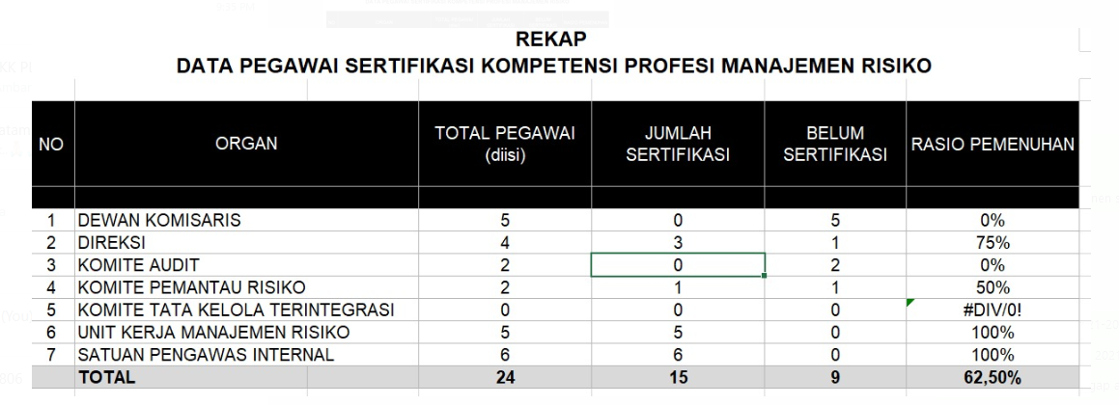

 |  |  | Namun selama ini yang dimonitoring hanyalah sertfifikasi untuk Unit Kerja Manajemen Risiko, SPI, dan Direksi dengan data
 |  |  | sebagai berikut:
 |  |  | Tahun | Pemenuhan Unit MR, SPI, Direksi |  | Dekom dan Komite
 |  |  | 2021 | 100% |  | 50%
 |  |  | 2022 | 100% |  | 50%
 |  |  | 2023 | 100% |  | 0%
 |  |  | 2024 | 80% |  | 33%
 |  |  | Rata-Rata | 95% |  | 33%
 |  |  | Rata-rata pemenuhan sertifikasi Dekom dan Komite rendah hanya 33%, sehingga Rata-rata 67% sertifikasi Dekom dan Komite tidak terpenuhi

 |  |  | Berdasarkan perhitungan diatas, maka % probabilitasnya sebesar 67% sehingga sesuai Tabel Kriteria Probabilitas pada skala 4 atau sangat mungkin terjadi

 |  |  |  |  |  |  |  |  |  |  |  |  | Keterangan tambahan
 |  | BIDANG SEKPER (Kualitatif) |  |  |  |  |  |  |  |  |  |  |  | BIDANG SEKPER (Pagu Anggaran vs Realisasi) |  |  |  |  |  |  |  |  |  |  | Note:
 |  |  |  |  |  |  |  |  |  |  |  |  |  |  |  |  |  |  |  |  |  |  |  |  | Data diperoleh dari RKM SM I dan II
 |  | 1. Pelaksanaan Program TJSL/CSR tidak terlaksana sesuai dengan roadmap yg sudah di rencanakan (Nomor Risiko : 9-A.8-SEKPER-2) |  |  |  |  |  |  |  |  |  |  |  | 1. Pelaksanaan Program TJSL/CSR tidak terlaksana sesuai dengan roadmap yg sudah di rencanakan (Nomor Risiko : 9-A.8-SEKPER-2)

 |  |  | Berdasarkan informasi 3 tahun terakhir, terdapat pelaksanaan program TJSL/CSR yang tidak sesuai dengan roadmap yang direncanakan di tiap tahunnya, sehingga ditentukan Dampak Risikonya memiliki skala 1 atau sangat rendah setelah dipetakan ke dalam Tabel Kriteria Dampak Kualitatif |  |  |  |  |  |  |  |  |  |  |  | Berdasarkan informasi 3 tahun terakhir, terdapat pelaksanaan program TJSL/CSR yang tidak sesuai dengan roadmap yang direncanakan di tiap tahunnya, sehingga ditentukan Dampak Risikonya memiliki skala 1 atau sangat rendah setelah dipetakan ke dalam Tabel Kriteria Dampak Kualitatif

 |  |  | Periode | Jumlah Program TJSL/CSR | Realisasi yang selaras | Realisasi yang tidak selaras | % Program TJSL/CSR yang tidak selaras |  |  |  |  |  |  |  | Periode | Nilai Pagu TJSL/CSR | Realisasi Nilai Pagu yang selaras | Realisasi Nilai Pagu yang tidak selaras | % Nilai Pagu yang tidak selaras
 |  |  | 2023 | 12 | 12 | 0 | 0.00% |  |  |  |  |  |  |  | 2023 | 5,830,000,000 | 5,828,632,006 | 1,367,994 | 0%
 |  |  | 2022 | 12 | 12 | 0 | 0.00% |  |  |  |  |  |  |  | 2022 | 5,830,000,000 | 5,798,746,387 | 31,253,613 | 1%
 |  |  | 2021 | 10 | 10 | 0 | 0.00% |  |  |  |  |  |  |  | 2021 | 4,200,000,000 | 3,887,216,078 | 312,783,922 | 7%
 |  |  | Rata-rata |  |  |  | 0.0% |  |  |  |  |  |  |  | Rata-rata |  |  |  | 2.67%

 |  |  | Berdasarkan perhitungan diatas, maka % probabilitasnya sebesar 2,67 % sehingga sesuai Tabel Kriteria Probabilitas pada skala 1 atau sangat jarang terjadi |  |  |  |  |  |  |  |  |  |  |  | Berdasarkan perhitungan diatas, maka % probabilitasnya sebesar 2,67 % sehingga sesuai Tabel Kriteria Probabilitas pada skala 1 atau sangat jarang terjadi

 |  | BIDANG SPI (INTERNAL AUDIT)

 |  | 1. Kurangnya koordinasi antara auditor dengan auditee terkait tindak lanjut rekomendasi (Nomor Risiko : 10-F.1.3-SPI-1)

 |  |  | Berdasarkan informasi 2 tahun terakhir, terdapat 1 rekomendasi yang closed melewati waktu jatuh tempo, sehingga ditentukan Dampak Risikonya memiliki skala 1 atau sangat rendah setelah dipetakan ke dalam Tabel Kriteria Dampak Kualitatif

 |  |  | Rekomendasi yang closed dengan waktu kurang dari 15 hari dari tanggal jatuh tempo sebanyak 195 rekomendasi atau 78% dari total keseluruhan rekomendasi di tahun 2022 dan 2023 (Total = 249)

 |  |  | Berdasarkan perhitungan diatas, maka % probabilitasnya sebesar 78 % sehingga sesuai Tabel Kriteria Probabilitas pada skala 4 atau sangat mungkin terjadi

 |  | BIDANG PKMR (PERENCANAAN)

 |  | 1. Ketersediaan pasokan Gas harga ekonomis tidak mencukupi kebutuhan operasional pembangkit gas (Nomor Risiko : 11-A.2-PKMR-Perencanaan-1)

 |  |  | Terkait dengan ketersediaan pasokan gas harga ekonomis tidak mencukupi kebutuhan operasional pembangkit gas, sehingga ditentukan Dampak Risikonya memiliki skala 5 atau sangat tinggi setelah dipetakan ke dalam Tabel Kriteria Dampak Kuantitatif dengan data sebagai berikut :
 |  |  | HARGA GAS RKAP 5.93 USD/MMBTU
 |  |  | BULAN | BIAYA C | BIAYA ABD | MWh Penjualan | BPP | BPP Komp C | BPP ABD
 |  |  | Jan | 283,772,502 | 129,574,489 | 347,699 | 1,189 | 816 | 373
 |  |  | Feb | 255,865,231 | 125,115,229 | 326,758 | 1,166 | 783 | 383
 |  |  | Mar | 287,028,397 | 133,743,865 | 359,008 | 1,172 | 800 | 373
 |  |  | Apr | 288,579,800 | 129,429,547 | 352,372 | 1,186 | 819 | 367
 |  |  | May | 294,873,904 | 133,743,865 | 372,103 | 1,152 | 792 | 359
 |  |  | Jun | 282,461,971 | 129,429,547 | 356,366 | 1,156 | 793 | 363
 |  |  | Jul | 302,514,333 | 144,167,305 | 386,210 | 1,157 | 783 | 373
 |  |  | Aug | 299,346,974 | 144,167,305 | 381,831 | 1,162 | 784 | 378
 |  |  | Sep | 291,397,085 | 139,381,513 | 362,289 | 1,189 | 804 | 385
 |  |  | Oct | 310,040,174 | 144,167,305 | 385,582 | 1,178 | 804 | 374
 |  |  | Nov | 286,505,037 | 139,381,513 | 363,371 | 1,172 | 788 | 384
 |  |  | Dec | 292,470,397 | 153,649,716 | 378,686 | 1,178 | 772 | 406
 |  |  | BPP | 3,474,855,805 | 1,645,951,199 | 4,372,275 | 1,171 | 795 | 377

 |  |  | HARGA GAS 6.97 USD/MMBTU (Menggunakan harga gas komersial PGN 11.08 untuk tambahan vol gas amandemen 9)
 |  |  | BULAN | BIAYA C | BIAYA ABD | MWh Penjualan | BPP | BPP Komp C | BPP ABD
 |  |  | Jan | 323,483,958 | 129,574,489 | 347,699 | 1,303 | 930 | 373
 |  |  | Feb | 295,051,580 | 125,115,229 | 326,758 | 1,286 | 903 | 383
 |  |  | Mar | 329,975,760 | 133,743,865 | 359,008 | 1,292 | 919 | 373
 |  |  | Apr | 331,092,389 | 129,429,547 | 352,372 | 1,307 | 940 | 367
 |  |  | May | 337,799,670 | 133,743,865 | 372,103 | 1,267 | 908 | 359
 |  |  | Jun | 324,002,712 | 129,429,547 | 356,366 | 1,272 | 909 | 363
 |  |  | Jul | 347,022,897 | 144,167,305 | 386,210 | 1,272 | 899 | 373
 |  |  | Aug | 344,011,201 | 144,167,305 | 381,831 | 1,279 | 901 | 378
 |  |  | Sep | 334,858,675 | 139,381,513 | 362,289 | 1,309 | 924 | 385
 |  |  | Oct | 356,375,944 | 144,167,305 | 385,582 | 1,298 | 924 | 374
 |  |  | Nov | 329,964,910 | 139,381,513 | 363,371 | 1,292 | 908 | 384
 |  |  | Dec | 337,317,311 | 153,649,716 | 378,686 | 1,297 | 891 | 406
 |  |  | BPP | 3,990,957,007 | 1,645,951,199 | 4,372,275 | 1,290 | 913 | 377

 |  |  | Selisih BPP (Rp/Kwh) | 118.08
 |  |  | kWh produksi | 4,372,000,000
 |  |  |  | 516,260,333,333

 |  |  | Tabel Perhitungan Skala Probabilitas :
 |  |  | Tahun | Harga Tertimbang gas Target RKAP 2023 | Harga Tertimbang gas realisasi 2023 | Ratio 2023 | Harga Tertimbang gas Target RKAP 2024 | Harga Tertimbang gas realisasi 2024 | Ratio 2024 | Keterangan
 |  |  | Jan | 5.74 | 5.44 | 94.8% | 5.93 | 6.37 | 107.4% | HGBT belum ttd
 |  |  | Feb | 5.74 | 5.47 | 95.3% | 5.93 | 6.41 | 108.0% | HGBT belum ttd
 |  |  | Mar | 5.74 | 5.42 | 94.4% | 5.93 | 6.38 | 107.7% | HGBT belum ttd
 |  |  | Apr | 5.74 | 5.44 | 94.8% | 5.93 | 6.38 | 107.7% | asumsi HGBT belum ttd
 |  |  | Mei | 5.74 | 5.45 | 94.9% | 5.93 | 6.38 | 107.7% | asumsi HGBT belum ttd
 |  |  | Jun | 5.74 | 5.47 | 95.3% | 5.93 | 6.38 | 107.7% | asumsi HGBT belum ttd
 |  |  | Jul | 5.74 | 5.45 | 94.9% | 5.93 | 5.64 | 95.1% | asumsi HGBT sudah ttd
 |  |  | Agus | 5.74 | 5.42 | 94.4% | 5.93 | 5.64 | 95.1% | asumsi HGBT sudah ttd
 |  |  | Sept | 5.74 | 5.49 | 95.6% | 5.93 | 5.64 | 95.1% | asumsi HGBT sudah ttd
 |  |  | Okt | 5.74 | 5.48 | 95.5% | 5.93 | 5.64 | 95.1% | asumsi HGBT sudah ttd
 |  |  | Nov | 5.74 | 5.45 | 94.9% | 5.93 | 5.64 | 95.1% | asumsi HGBT sudah ttd
 |  |  | Des | 5.74 | 5.47 | 95.3% | 5.93 | 5.64 | 95.1% | asumsi HGBT sudah ttd

 |  |  |  |  | realisasi diatas RKAP 2023 | 0 | bulan | Realisasi diatas RKAP 2024 | 6 | bulan
 |  |  |  |  | Probabilitas diatas RKAP 2023 | 0% |  | Probabilitas diatas RKAP 2024 | 50%
 |  |  | KET : Polaritas positif
 |  |  | Berdasarkan perhitungan diatas, maka % probabilitasnya sebesar 50 % sehingga sesuai Tabel Kriteria Probabilitas pada skala 3 atau bisa terjadi

 |  | 2. Penambahan pembangkit berbasis EBT dalam sistem Batam – Bintan tidak mencapai target 100 MWp tahun 2025 (Nomor Risiko : 12-D.2.3-PKMR-Perencanaan-4)

 |  |  | Tabel Perhitungan Skala Probabilitas :
 |  |  | Aktivitas | Keterangan | Feb | Mar | Apr | May | Jun | Jul | Aug | Sep | Oct | Nov | Dec | Probabilitas tidak sesuai time line
 |  |  | Tanda tangan kontrak | Rencana |  |  |  |  |  |  |  |  |  |  |  | 0%
 |  |  |  | Realisasi | √
 |  |  | Proses perijinan | Rencana |  |  |  |  |  |  |  |  |  |  |  | 20%
 |  |  |  | Realisasi |  |  |  | √
 |  |  | Onshore Work | Rencana
 |  |  |  | Realisasi
 |  |  | Pabrikasi | Rencana
 |  |  |  | Realisasi
 |  |  | Offshore Work | Rencana
 |  |  |  | Realisasi
 |  |  | Testing dan comm | Rencana
 |  |  |  | Realisasi
 |  |  | COD 7 MW | Rencana
 |  |  |  | Realisasi
 |  |  |  |  |  |  |  |  |  |  |  |  |  |  |  | 10%
 |  |  | Kesiapan sisi PLN :
 |  |  | Pegelaran kabel 20 Kv | Rencana
 |  |  |  | Realisasi
 |  |  | Pemasangan kubikel | Rencana
 |  |  |  | Realisasi
 |  |  | Testing dan Comm | Rencana
 |  |  |  | Realisasi
 |  |  | Berdasarkan perhitungan diatas, maka % probabilitasnya sebesar 10 % sehingga sesuai Tabel Kriteria Probabilitas pada skala 1 atau sangat jarang terjadi

 |  | BIDANG PKMR (MR)

 |  | Belum ada data

 |  | 1. Pemenuhan parameter dan kriteria Penilian RMI (Nomor Risiko : 13-B.1-PKMR-MR-1)

 |  |  | Berdasarkan ketersediaan faktor pendukung keberhasilan pencapaian Road Map, (SDM), dengan pertimbangan juga terhadap pekerjaan lain yang juga menjadi tanggungjawab.

 |  |  | Berdasarkan perhitungan diatas, maka % probabilitasnya sebesar … % sehingga sesuai Tabel Kriteria Probabilitas pada skala (1/2/3/4/5) atau (sangat jarang terjadi/jarang terjadi/bisa terjadi/sangat mungkin terjadi/hampir pasti terjadi)

 |  | BIDANG PENGEMBANGAN BISNIS DAN ENTERPRISE / BISDEV

 |  | 1 | Pemegang Saham tidak menyetujui Co-Investment (Nomor Risiko : 14-D.3-BISDEV-01)
 |  |  | Perhitungan konsekuensi berdasarkan potensi dividen yang diterima entitas PLN Batam dari hasil kerjasama JV dengan ACP selama 30 tahun. Dividen merupakan sisa hasil usaha setelah dikurangi laba ditahan yang kemudian dibagikan kepada entitas pemilik saham. Proyeksi penerimaan dividen setiap tahun sebesar Rp 22,613,200,000 dengan detail perhitungan sebagai berikut:
 |  |  | Proyeksi Dividen dari JVC PLTS 100 MWp Aruna selama periode JV
 |  |  | Entitas |  | Saham | Nilai Dividen (dalam juta)
 |  |  | PT PLN Batam |  | 20% | 678,396
 |  |  | PT Aruna |  | 80% | 2,713,585
 |  |  | Total |  | 100% | 3,391,981
 |  |  | Dividen PLNB per tahun = 678,396,000,000/30 tahun = Rp 22,613,200,000
 |  |  | Perhitungan kemungkinan terjadinya risiko berdasarkan pada faktor paling signifikan dalam produksi listrik PLTS, yaitu iradiasi cahaya. Dimana iradiasi cahaya direpresentasikan dengan jumlah hari cerah pada jam optimal pengeoperasian PLTS (10.00 - 14.00). Berikut merupakan data tutupan awan kawasan Tatajabar tahun 2023 berdasarkan dari sumber watherspark.com
 |  |  | Bulan | Jumlah Hari Cerah | Jumlah Hari Mendung
 |  |  | Januari | 9 | 22
 |  |  | Februari | 2 | 26
 |  |  | Maret | 10 | 21
 |  |  | April | 25 | 5
 |  |  | Mei | 24 | 7
 |  |  | Juni | 23 | 7
 |  |  | Juli | 26 | 5
 |  |  | Agustus | 27 | 4
 |  |  | September | 28 | 2
 |  |  | Oktober | 30 | 1
 |  |  | November | 25 | 5
 |  |  | Desember | 27 | 4
 |  |  | Jumlah | 256 | 109
 |  |  | Probabilitas Cuaca Cerah | Total | 30%
 |  |  |  | Q1 | 77%
 |  |  |  | Q2 | 21%
 |  |  |  | Q3 | 12%
 |  |  |  | Q4 | 11%

 |  |  | Dari data tersebut didapatkan bahwa 30% jumlah hari yang mendung pada area Karawang dengan kemungkinan tertinggi terjadi penurunan produksi pada kuartal 1. Berdasarkan data tersebut, maka kemungkinan terjadinya penurunan kinerja PLTS sebesar 30%.

 |  | 2 | Pemegang Saham tidak menyetujui PT PLN Batam sebagai pemilik saham minoritas dalam PT STP (Nomor Risiko : 15-B.2.1-BISDEV-03)
 |  |  | Perhitungan konsekuensi berdasarkan potensi dividen yang diterima entitas PLN Batam dari akuisisi saham PT Sarana Tamarin Power (STP) dengan jumlah saham 49%. Proyeksi penerimaan dividen setiap tahun adalah sebagai berikut:
 |  |  | Proyeksi Dividen Tahunan dari JVC Retailco
 |  |  | Laba bersih rata-rata per tahun : |  | 17.124.791.440
 |  |  | Dividen PLNB (49%) |  | 6.712.918.250

 |  | 3 | Biaya AMC melebihi pagu anggaran (Nomor Risiko : 16-B.3-BISDEV-06)
 |  |  | Perhitungan konsekuensi berdasarkan selisih keuntungan antara net income berdasarkan biaya proyeksi dengan net income berdasarkan setelah adanya inflasi atau kenaikan UMP yang didapatkan dari proyek AMC PLTD yang ditugaskan pada PT PLN Batam.
 |  |  | Proyeksi Keuangan AMC
 |  |  | AMC | Revenue 2024 (Rp Milyar) | Beban Biaya Proyeksi 2024 (Rp Milyar) | Beban Biaya Proyeksi 2024 setelah Inflasi / UMP (Rp Milyar) |  | Net Income Proyeksi | Net Income setelah inflasi / kenaikan UMP | Selisih
 |  |  | UID RKR | 298.00 | 263.73 | 286.38 |  | 34.27 | 11.62 | -22.65
 |  |  | UID ACEH | 8.93 | 7.90 | 8.58 |  | 1.03 | 0.35 | -0.68
 |  |  | UID SUMUT | 14.14 | 12.51 | 13.58 |  | 1.63 | 0.55 | -1.07
 |  |  | UID SUMBAR | 30.14 | 26.68 | 28.97 |  | 3.47 | 1.17 | -2.29
 |  |  | UID S2JB | 21.30 | 18.85 | 20.47 |  | 2.45 | 0.83 | -1.62
 |  |  | UID LAMPUNG | 9.02 | 7.99 | 8.67 |  | 1.04 | 0.35 | -0.69
 |  |  | UID JATIM | 43.39 | 38.40 | 41.70 |  | 4.99 | 1.69 | -3.30
 |  |  | Total selisih perhitungan proyeksi dengan skenario terjadinya inflasi / kenaikan UMP (sebesar 8.59%) |  |  |  |  |  |  | -32.30

 |  |  | Berdasarkan data tersebut, konsekuensi yang dapat ditimbulkan adalah sebesar Rp 32.3 Milyar

 |  |  | Probabilitas kenaikan inflasi / UMP berdasarkan standard deviasi pada rata-rata kenaikan UMP dalam 10 tahun terakhir di Indonesia yang dirilis oleh Datawrapper dan ditunjukan sebagai berikut:
 |  |  | Tahun | Kenaikan UMP | Rata-rata kenaikan | Standard Deviasi
 |  |  | 2014 | 17.40% | 8.59% | 5.13%
 |  |  | 2015 | 12.80%
 |  |  | 2016 | 11.60%
 |  |  | 2017 | 8.30%
 |  |  | 2018 | 8.20%
 |  |  | 2019 | 8%
 |  |  | 2020 | 8.50%
 |  |  | 2021 | 0%
 |  |  | 2022 | 1.10%
 |  |  | 2023 | 10%

 |  |  | Berdasarkan data tersebut, nilai kenaikan ditentukan berdasarkan nilai standard deviasi 5.13% pada rata-rata kenaikan yang sebesar 8.59%, dengan mengasumsikan data tersebut berdistribusi normal, menggunakan z-score nilai probabilitasnya adalah 50%

 |  | BIDANG NIAGA

 |  |  | Data perlu dilengkapi

 |  | 1 | Harga Jual rata-rata Tahun 2024 di bawah Rp 1.431,08-/kWh (Nomor Risiko : 17-A.4-AGA-1)
 |  |  | Perhitungan konsekuensi berdasarkan pada selisih nilai Harga Jual Retail RKAP dengan Realisasi yang dikalikan dengan proyeksi nilai kWh terjual selama setahun dengan nilai kerugian Rp 1,060,242,351. Nilai tersebut mencerminkan potensi kerugian dan ketidak tercapaian target penjualan retail berdasarkan RKAP
 |  |  | Pendapatan Penjualan Tenaga Listrik TUL
 |  |  | Bulan | HJR RKAP | HJR Real | Delta | kWh | Pendapatan
 |  |  | Jan | 1,425 | 1427.83 | 3 | 276,919,307 | Rp395,392,390,907
 |  |  | Feb | 1,479 | 1434.92 | -44 | 266,928,174 | Rp383,019,435,954
 |  |  | Mar | 1,436 |  |  | 281,224,128 | Rp403,971,637,982
 |  |  | Apr | 1,399 |  |  | 279,905,139 | Rp391,721,725,050
 |  |  | May | 1,413 |  |  | 293,789,699 | Rp415,270,259,323
 |  |  | Jun | 1,433 |  |  | 280,969,307 | Rp402,661,226,800
 |  |  | Jul | 1,388 |  |  | 308,295,546 | Rp427,831,566,340
 |  |  | Aug | 1,420 |  |  | 304,416,848 | Rp432,402,993,389
 |  |  | Sep | 1,442 |  |  | 288,668,800 | Rp416,363,533,269
 |  |  | Oct | 1,427 |  |  | 305,165,366 | Rp435,594,985,757
 |  |  | Nov | 1,460 |  |  | 288,657,033 | Rp421,344,301,118
 |  |  | Dec | 1,456 |  |  | 301,265,084 | Rp438,555,839,553
 |  |  |  | 1,431.68 | 1431.38 | 0.31 | 3,476,204,431 | Rp1,060,242,351

 |  |  | Probabilitas terjadinya kejadian didasarkan pada data historis selama 3 tahun terakhir yang dievaluasi secara bulanan. Berdasarkan data dari tahun 2021 hingga 2023, nilai tarif dibawah nilai target RKAP secara dominan terjadi pada tahun 2022 - 2023 dikarenakan pertumbuhan ekonomi di wilayah Batam yang cukup signifikan setelah COVID-19. Dari 36 bulan evaluasi, terdapat 25 bulan dari 36 bulan harga jual rata-rata dibawah target RKAP, sehingga probabilitas terjadinya kejadian adalah sebesar 69%.

 |  |  | 2023 |  |  | 2022 |  |  | 2021
 |  |  | Real | Target RKAP | Delta | Real | Target RKAP | Delta | Real | Target RKAP | Delta
 |  |  | 1,433 | 1,462 | -29 | 1,428 | 1,438 | -10 | 1,452 | 1,446 | 6
 |  |  | 1,451 | 1,461 | -10 | 1,459 | 1,441 | 18 | 1,460 | 1,441 | 19
 |  |  | 1,425 | 1,443 | -18 | 1,415 | 1,441 | -26 | 1,418 | 1,437 | -19
 |  |  | 1,424 | 1,451 | -27 | 1,419 | 1,441 | -22 | 1,424 | 1,430 | -6
 |  |  | 1,407 | 1,436 | -29 | 1,412 | 1,445 | -34 | 1,434 | 1,431 | 3
 |  |  | 1,413 | 1,436 | -23 | 1,420 | 1,443 | -23 | 1,434 | 1,423 | 11
 |  |  | 1,411 | 1,430 | -19 | 1,412 | 1,440 | -28 | 1,433 | 1,418 | 15
 |  |  | 1,417 | 1,446 | -29 | 1,413 | 1,437 | -24 | 1,436 | 1,414 | 22
 |  |  | 1,426 | 1,446 | -20 | 1,427 | 1,439 | -12 | 1,431 | 1,407 | 24
 |  |  | 1,414 | 1,434 | -20 | 1,412 | 1,439 | -27 | 1,416 | 1,405 | 11
 |  |  | 1,425 | 1,437 | -12 | 1,422 | 1,438 | -16 | 1,434 | 1,402 | 32
 |  |  | 1,427 | 1,451 | -24 | 1,417 | 1,438 | -21 | 1,429 | 1,398 | 31
 |  |  | 1,422 | 1,444 | -22 | 1,421 | 1,440 | -19 | 1,433 | 1,420 | 13

 |  | 2 | Penurunan jumlah market share penjualan listrik di area Batam (Nomor Risiko : 18-A.4-AGA-2)
 |  |  | Dalam penentuan tarif untuk wilayah Usaha Baru, dilakukan negosiasi antara pemilik Wilayah Usaha dengan Direksi PLN Batam. Dimana pada kasus terakhir, antara PLN Batam dengan Wilayah Usaha Tamarin, Negosiasi nilai tarif turun dari Rp1.650/kWh (nilai normal harga jual pada industri berdasarkan SK Direksi No.00035.K/Dir/2019 tentang Layanan Khusus Premium Tegangan Menengah PLN Batam) menjadi 1.449/kWh. sehingga akan menimbulkan selisih opportunity loss sebesar Rp 201/kWh. Berdasarkan dari PJBTL antar pemegang IUPTL yang memiliki wilayah usaha Taman Resor Internet, perusahaan meminta penyaluran daya sebesar 4,4 MVA dari minggu ke-4 Juni hingga Akhir Oktober (4 bulan) dan dari November hingga Desember menjadi sebesar 10 MVA.
 |  |  | Perhitungan konsekuensi menggunakan kapasitas yang dikalikan jam nyala minimum dikali jumlah bulan dikali delta tarif (selisih harga normal dengan negosiasi).
 |  |  | Selisih Harga Jual dengan Negosiasi (Rp /kWh) | Jumlah Jam Nyala Penyaluran per bulan | Juni - Oktober |  | November - Desember |  | Selisih Pendapatan
 |  |  |  |  | Daya (kVA) | Jumlah Bulan (bulan) | Daya (kVA) | Jumlah Bulan (bulan)
 |  |  | 201 | 200 | 4400 | 4 | 10000 | 2 | Rp1,511,520,000

 |  |  | Pada tahun 2023 sudah terdapat 2 Wilayah Usaha yang mengajukan permohonan tarif listrik untuk disalurkan di wilayah usaha dengan sudah terdapat 1 wilayah usaha yang mendapatkan PJBTL. Dengan adanya perusahaan yang telah mendapatkan PJBTL dengan penurunan sebesar nilai di atas, maka dipertimbangkan risiko memiliki probabilitas hampir pasti terjadi.

 |  | 3 | Tidak disetujuinya usulan Tarif Listrik Batam selama masa transisi pemerintahan baru di tahun 2024 (Nomor Risiko : 19-D.4-AGA-3)
 |  |  | Saat ini PLN Batam sedang dalam proses pengkajian untuk pengajuan kenaikan tarif dengan ekspektasi peningkatan revenue sebesar Rp 251,647,706,287 untuk tahun 2024
 |  |  | Secara historis, PLN Batam sudah melakukan pengajuan kenaikan tarif pada tahun 2016 sesuai dengan surat DIRUT PT PLN Batam Nomor 00119/162/DIRUT/2016 perihal Penetapan Tarif Listrik Batam (TLB) 2016 PT PLN Batam pada tanggal 18 Januari 2016 yang diajukan kepada pemerintah Daerah tingkat Gubernur Kepulauan Riau.
 |  |  | Kondisi pada saat pengajuan di 2016 memiliki beberapa kondisi sebagai berikut: 1. Pada tahun 2015 Kementerian ESDM menyetujui kenaikan tarif nasional yang naik dari periode sebelumnya. 2. Tarif PLN Batam yang diajukan masih di bawah Tarif Listrik Nasional. 3. Pengajuan tarif yang disetujui adalah pada segmen retail, yaitu pada segemen tarif S2 > 2.200 VA s.d. 200 kVA, R1-900 VA s.d. 2.200 VA, Tarid Meter Prabayar S2 > 2.200 VA, Tarif Meter Prabayar R1 - 1.300 s.d. 2.200 VA.
 |  |  | Pada tahun 2024, PLN Batam melakukan pengajuan kenaikan tarif kembali dengan kondisi sebagai berikut: 1. PLN Pusat menggunakan Tarif Adjustment untuk melakukan penyesuaian nilai jual berdasarkan kenaikan/penurunan uncontrolable factor yang mempengaruhi biaya pokok penyediaan listrik. 2. Tarif PLN Batam yang diajukan masih dibawah Tarif Listrik Nasional 3. Pengajuan penyesuaian tarif di tahun 2024 diajukan pada tingkat kementerian ESDM RI untuk segmen retail.
 |  |  | Segala syarat administrasi dan legal dalam pengajuan penyesuaian tarif pada saat ini sudah sesua dengan kebutuhan yang diperlukan dalam pengajuan sesuai dengan Peraturan. Dengan mempertimbangkan pola kondisi yang kurang lebih sama antara pengajuan tarif tahun 2016 dan 2024, maka kemungkinan pengajuan tarif untuk ditolak akan sangat rendah (0% - 20%).

 |  | 4 | Keterlambatan pelaksanaan pekerjaan pemasangan saluran kabel laut dan kabel darat tegangan menengah 20 KV Belakang Padang - Pulau Sambu (Nomor Risiko : 20-B.2.4-AGA-4)
 |  |  | Konsekuensi dihitung berdasarkan nilai potensi revenue yang didapatkan dari pengoperasian kabel laut yang akan COD pada 30 November 2024 atau 1 bulan dalam tahun 2024.

 |  |  | Pembangunan Kabel Laut Belakang Padang - Pulau Sambu (Target COD 30 November 2024)
 |  |  | Pendapatan Sewa Fasilitas ekstra per bulan |  |  | Rp 417,450,838
 |  |  | Pendapatan penjualan tenaga listrik |  |  | Rp 810,000,000
 |  |  | Total Revenue 2024 |  |  | Rp 1,227,450,838

 |  |  | Berdasarkan data historis pelaksanaan pengadaan dan pelaksanaan pekerjaan di PLN Batam, realisasi terjadinya keterlambatan pengadaan selama tahun 2023 adalah sebanyak 3 kali dari 28 pengadaan, sehingga nilai kemungkinan terjadinya keterlambatan pengadaan adalah sbesar 11%

 |  | 5 | Kegagalan Integrasi Proses Bisnis PLN Batam ke PLN Mobile sesuai Roadmap Tahun 2024 (Nomor Risiko : 21-C.1.1-AGA-5)
 |  |  | ……………………………………
 |  |  | ……………………………………

 |  | UNIT BISNIS DISTRIBUSI & PELAYANAN PELANGGAN / DISYAN

 |  |  | 1. Risiko Ketidakpastian penggunaan energi listrik (Nomor Risiko : 22-A.4-DISYAN-01)
 |  |  |  | Berdasarkan data pendapatan pada tahun 2023 terjadi kenaikan dan penurunan pendapatan terhadap bulan berjalan sehingga nilai dampak inherennya dapat dihitung sebagai berikut:

 |  |  |  | Tabel perhitungan persentase growth pendapatan penjualan pelanggan TM |  |  |  | Tabel perhitungan pembangunan trafo distribusi
 |  |  |  | BULAN | PENDAPATAN | % GROWTH BULANAN |  | Kapasitas Trafo (kVA) | Unit | Potensi kWh MAX | Potensi kWh | Rp Dampak
 |  |  |  | DESEMBER 2022 | 165,927,723,976 |  |  | 250 | 9 | 277,313 | 221,850 | -
 |  |  |  | JANUARI 2023 | 165,567,196,359 | 0% |  | 400 | 36 | 1,774,800 | 1,419,840 | -
 |  |  |  | FEBRUARI 2023 | 160,242,295,562 | -3% |  | 630 | 5 | 388,238 | 310,590 | -
 |  |  |  | MARET 2023 | 177,831,192,357 | 11% |  | JUMLAH |  | 2,440,350 | 1,952,280 | -
 |  |  |  | APRIL 2023 | 168,360,139,920 | -5% |  | Noted: | Asumsi Jam Nyala | 145
 |  |  |  | MEI 2023 | 176,982,799,581 | 5% |  |  | Rp/kWh | 1224
 |  |  |  | JUNI 2023 | 177,340,679,356 | 0% |  |  | cos phi | 0.85
 |  |  |  | JULI 2023 | 186,063,474,080 | 5%
 |  |  |  | AGUSTUS 2023 | 180,167,086,632 | -3%
 |  |  |  | SEPTEMBER 2023 | 177,258,763,980 | -2%
 |  |  |  | OKTOBER 2023 | 185,042,850,040 | 4%
 |  |  |  | NOPEMBER 2023 | 184,887,616,737 | 0%
 |  |  |  | DESEMBER 2023 | 188,181,901,528 | 2%
 |  |  |  | TOTAL | 2,127,925,996,132

 |  |  |  | Dari tabel diatas persentase penurunan pendapatan paling besar adalah 5% sehingga nilai dampak penurunan pendapatan pada 2024 adalah sebagai berikut:
 |  |  |  | Rata-rata Pendapatan Pelanggan TM |  | Persentase Penurunan
 |  |  |  | 177,327,166,344 | x | 5% | = | 8,866,358,317

 |  |  |  | 8,866,358,317 | + | - | = | 8,866,358,317

 |  |  |  | Maka berdasarkan skala Dampak mengacu pada Tabel Kriteria Dampak Kuantitatif. Risiko ketidakpastian penggunaan energi listrik sebesar Rp 11.255.949.037 dipetakan ke skala 1 atau Sangat Rendah.

 |  |  |  | Persentase penurunan pendapatan pelanggan TM hanya terjadi 1 kali dalam periode 1 tahun sehingga % probabilitasnya adalah sebagai berikut:
 |  |  |  | % Probabilitas | = | (Frekuensi kejadian di masa lalu)/(Populasi data kejadian dalam perhitungan)x 100%
 |  |  |  |  | = | 8%

 |  |  |  | Berdasarkan perhitungan di atas, maka % probalibilitasnya sebesar 8%, dan dipetakan ke dalam Tabel Kriteria Probabilitas, didapatkan skala Probabilitas Risiko pada skala 1 atau sangat jarang terjadi.

 |  |  | 2. Risiko Tidak Optimalnya Kinerja Peralatan Distribusi (Nomor Risiko : 23-C.3-DISYAN-02)
 |  |  |  | Berdasarkan data penggantian kWh meter pada tahun 2023 terdapat energi penyelamatan sehingga nilai dampak inherennya dapat dihitung sebagai berikut:

 |  |  |  | Tabel penyelamatan energi program penggantian kWh meter tua
 |  |  |  | 2023 | Penyelamatan kWh | Jumlah Pelanggan
 |  |  |  | JANUARI | 23,301 | 824
 |  |  |  | FEBRUARI | 41,681 | 1,428
 |  |  |  | MARET | 41,587 | 1,567
 |  |  |  | APRIL | 49,019 | 1,327
 |  |  |  | MEI | 109,674 | 3,121
 |  |  |  | JUNI | 20,456 | 544
 |  |  |  | JULI | 40,163 | 1,432
 |  |  |  | AGUSTUS | 19,945 | 871
 |  |  |  | SEPTEMBER | 15,017 | 158
 |  |  |  | OKTOBER | 18,846 | 66
 |  |  |  | NOPEMBER | 10,555 | 70
 |  |  |  | DESEMBER | 3,785 | 93
 |  |  |  | TOTAL | 394,027 | 11,501
 |  |  |  | Impact penggantian kWh meter tua/pelanggan |  | 34

 |  |  |  | Tabel penyelamatan energi program sisip trafo untuk trafo overload
 |  |  |  | NAMA GARDU | KODE GARDU | KAPASITAS TRAFO (kVA) |  | PENGUKURAN BEBAN(kW) | LOSSES (kWh)
 |  |  |  | Perumahan Wisma Buana Indah Batu Aji | - | 630 |  | 544 | 27,280
 |  |  |  | Citra batam | ANY.btc.080 | 1000 |  | 821 | 41,151
 |  |  |  | Beverlypark | HLK.BTC.090B | 630 |  | 508 | 25,453
 |  |  |  | Sanjulung1 | HAR.DRG.130 | 400 |  | 433 | 21,708
 |  |  |  | Sanjulung 2 | HAR.DRG.130B | 400 |  | 341 | 17,096
 |  |  |  | Palazzo garden | HLK.BTC.120 | 400 |  | 390 | 19,547
 |  |  |  | Palm spring | Lab30 Beton | 630 |  | 546 | 27,372
 |  |  |  | KSB KABIL | LUM.DRG.145 | 400 |  | 328 | 16,460
 |  |  |  | KSB Bida Kabil 3 | LUM.DRG.150 | 400 |  | 344 | 17,223
 |  |  |  | Trisakti portal | MLT AJB 090 | 400 |  | 326 | 16,356
 |  |  |  | Taman Lestari 2 | MUR.NUS.150A | 400 |  | 350 | 17,558
 |  |  |  | Kp. Melayu2 | SUA.KBL.070 | 400 |  | 357 | 17,882
 |  |  |  | Batu aji kavling indah | Pns. Sgl | 400 |  | 334 | 16,726
 |  |  |  | Seroja blok A1 | PNS. SGL. 0 | 400 |  | 321 | 16,090
 |  |  |  | Kavling Batuaji Sagulung Bahagia 1 (10x10) | PNS.SGL.120C | 400 |  | 351 | 17,581
 |  |  |  | Sisipan saguba 3 | PTG. DPR 200B | 400 |  | 375 | 18,807
 |  |  |  | Sisipan Saguba 2 | PTG. DPR. 200A | 400 |  | 355 | 17,790
 |  |  |  | KSB Sei lekop 2 | PTG. DPR. 210 | 400 |  | 356 | 17,859
 |  |  |  | Sei lekop 4 | PTG.DPR.240 | 400 |  | 350 | 17,535
 |  |  |  | Bengkong kolam posyandu | ROS AJB 190 | 400 |  | 350 | 17,524
 |  |  |  | Cipta permata | ROS AJB 297 | 400 |  | 343 | 17,212
 |  |  |  | Kav Batu Aji Permai 2 | SGL.NUS.120B | 400 |  | 349 | 17,501
 |  |  |  | Kavling sei mas blok H | Vio.wms 160 | 400 |  | 325 | 16,275
 |  |  |  | PESONA MANTANG | VIO.WMS.150 | 630 |  | 540 | 27,048
 |  |  |  |  |  |  |  |  | 483,035
 |  |  |  |  |  |  |  |  | 591,234,243.16

 |  |  |  | Dari tabel diatas jumlah penyelamatan energi dari penggantian kWh meter tua adalah 394.027 kWh sehingga nilai dampak kehilangan pendapatan penyelamatan energi pada 2024 adalah sebagai berikut:
 |  |  |  | Target penggantian |  | Impact penggantian |  | Rp/kWh
 |  |  |  | 23,990 | x | 34 | x | 1,224 | = | 1,006,010,477

 |  |  |  | 1,006,010,477 | + | 591,234,243 | = | 1,597,244,720
 |  |  |  | Maka berdasarkan skala Dampak mengacu pada Tabel Kriteria Dampak Kuantitatif. Risiko tidak optimalnya kinerja peralatan distribusi sebesar Rp 1.597.244.720 dipetakan ke skala 1 atau Sangat Rendah.

 |  |  |  | % probabilitasnya merupakan persentase penggantian kWh meter tua 2024 sebanyak 23.990 pelanggan terhadap target jumlah pelanggan 2024 sebesar 379.102 sebagai berikut:
 |  |  |  | % Probabilitas | = | 6%

 |  |  |  | Berdasarkan perhitungan di atas, maka % probalibilitasnya sebesar 6%, dan dipetakan ke dalam Tabel Kriteria Probabilitas, didapatkan skala Probabilitas Risiko pada skala 1 atau sangat jarang terjadi.

 |  |  | 3. Risiko Turunnya citra perusahaan menurun dan kepuasan pelanggan sehingga Perusahaan Membayar Kompensasi TMP (Nomor Risiko : 24-C.3.3-DISYAN-03)
 |  |  |  | Dampak Inheren dapat dihitung berdasarkan data realisasi pelaksanaan kompensasi TMP pada tahun 2022 dengan rincian sebagai berikut:

 |  |  |  | Tabel Realisasi kompensasi berdasarkan data AP2T 2022
 |  |  |  | 2022 | Jumlah Pelanggan | Rupiah Kompensasi
 |  |  |  | JANUARI | 12,396 | 123,987,436
 |  |  |  | FEBRUARI | 6 | 264,636,468
 |  |  |  | MARET | 118,899 | 2,185,981,276
 |  |  |  | APRIL | 3 | 18,395,897
 |  |  |  | MEI | 58,879 | 936,478,289
 |  |  |  | JUNI | 1 | 25,067,700
 |  |  |  | JULI | 6 | 831,255,533
 |  |  |  | AGUSTUS | 44,713 | 498,225,841
 |  |  |  | SEPTEMBER | 6 | 441,871
 |  |  |  | OKTOBER | 2 | 83,536
 |  |  |  | NOPEMBER | 1 | 202,965,300
 |  |  |  | DESEMBER
 |  |  |  | TOTAL | 234,912 | 5,087,519,147

 |  |  |  | Maka berdasarkan skala Dampak mengacu pada Tabel Kriteria Dampak Kuantitatif. Risiko turunnya citra perusahaan dan kepuasan pelanggan sebesar Rp 5.087.519.147 dipetakan ke skala 1 atau Sangat Rendah.

 |  |  |  | % probabilitasnya merupakan perbandingan jumlah pelanggan mendapat kompensasi terhadap target jumlah pelanggan 2024 sebagai berikut:
 |  |  |  | % Probabilitas | = | 234,912 | / | 379,102 | = | 62%

 |  |  |  | Berdasarkan perhitungan di atas, maka % probalibilitasnya sebesar 62%, dan dipetakan ke dalam Tabel Kriteria Probabilitas, didapatkan skala Probabilitas Risiko pada skala 4 atau sangat mungkin terjadi.

 |  | UNIT BISNIS INFRASTRUKTUR TEKNOLOGI INFORMASI / UBINFRA

 |  |  | Data perlu dilengkapi

 |  |  | 1. Terjadinya pencurian / penyalahgunaan data perusahaan oleh pihak tidak bertanggung jawab (Nomor Risiko : 25-C.1.2-UBINFRA-01)

 |  |  | Berdasarkan perhitungan diatas, maka % probabilitasnya sebesar … % sehingga sesuai Tabel Kriteria Probabilitas pada skala (1/2/3/4/5) atau (sangat jarang terjadi/jarang terjadi/bisa terjadi/sangat mungkin terjadi/hampir pasti terjadi)

 |  | BIDANG OPERASI

 |  |  | DATA RISIKO DI BIDANG OPERASI :
 |  |  | 1. Kondisi jaringan di pulau-pulau menyebabkan pelaporan status pembangkit PLTD Isolated tidak dilakukan secara real time (Nomor Risiko : 26-C.2-OPS-1)
 |  |  | 2. Ketidakcukupan bahan bakar akibat keterlambatan pengiriman batu bara (Nomor Risiko : 27-C.2-OPS-3)
 |  |  | 3. Biaya Pokok Penyediaan Diatas Harga Jual Rata-rata karena permintaan pasokan ke IPP (Nomor Risiko : 28-C.2-OPS-4)

 |  |  | Data perlu dilengkapi

 |  |  | 1. Kondisi jaringan di pulau-pulau menyebabkan pelaporan status pembangkit PLTD Isolated tidak dilakukan secara real time (Nomor Risiko : 26-C.2-OPS-1)

 |  |  | Risiko Kualitatif :
 |  |  | Level Dampak :
 |  |  | Kriteria Dampak Kualitatif : Gangguan aplikasi infrastruktur pendukung
 |  |  | Risiko Sistem Infrastruktur Teknologi dan Keamanan Siber
 |  |  | Infrastruktur vital yang penting tidak berfungsi selama 2 s/d 6 jam (misalkan Listrik, air, jaringan komunikasi & online system), sehingga level kemungkinan risiko ini level 4 Digital dashboard merupakan aplikasi sebagai panduan kepada pengelola sistem isolated untuk melaporkan status sistem isolated melalui aplikasi what's app Bisa terjadi kegagalan pelaporan yang dilakukan per sistem isolated melalui aplikasi What's app dapat mempengaruhi pelaporan sebagai berikut : 1. Pelaporan beban puncak 2. SHO BBM 3. Status masing-masing unit mesin ( daya mampu pasok ) 4. Jam Operasi (Running Hours)

 |  |  | Level Kemungkinan :
 |  |  | Menunggu hasil diskusi dengan Risk Officer UBMS

 |  |  | 2. Ketidakcukupan bahan bakar akibat keterlambatan pengiriman batu bara (Nomor Risiko : 27-C.2-OPS-3)

 |  |  |  | Tahun | 2023 |  | 2022 |  | 2021 |  | Rata2
 |  |  |  | Anggaran/Target | 2,767,196,526,808 |  | 2,144,308,640,401 |  | 2,057,299,936,159
 |  |  |  | Realisasi | 2,615,684,026,098 |  | 2,553,222,418,124 |  | 2,045,023,976,997
 |  |  |  | Selisih | 151,512,500,710 |  | (408,913,777,723) |  | 12,275,959,162 |  | 81,708,439,284

 |  |  |  | perhitungan probabilitas: | 33%
 |  |  |  | Kriteria Dampak | 23%

 |  |  | 3. Biaya Pokok Penyediaan Diatas Harga Jual Rata-rata karena permintaan pasokan ke IPP (Nomor Risiko : 28-C.2-OPS-4)

 |  |  |  | Tahun | 2023 | 2022 | 2021 | 2020 | Rata2
 |  |  |  | Anggaran/Target | 1,497,774 | 1,208,091 | 1,023,959 | 908,451
 |  |  |  | Realisasi | 1,614,889 | 1,279,365 | 1,130,057 | 985,846
 |  |  |  | Selisih | (117,115) | (71,274) | (106,098) | (77,395) | 92,971

 |  |  |  | perhitungan probabilitas: | 100% |  |  |  | 92,970,584,343
 |  |  |  | Kriteria Dampak | 26%

 |  | BIDANG K3L

 |  | 1. Tidak terpenuhinya kriteria penilaian dalam Maturity Level Sustainability (Sistem Sertifikat Manajemen Lingkungan) (Nomor Risiko : 29-A.9-K3L-1)
 |  |  | Target penilaian Matlev Sustainability Tahun 2024 sebesar 2,5
 |  |  | Skala Dampak = 3 (Moderate) dikarenakan asumsi pencapaian nilai matlev sustainability di tahun 2024 diperkirakan mencapat nilai >2,5
 |  |  | Nilai Probabilitas= 50% dikarenakan penugasan baru dan belum ada pengalaman

 |  | 2. Terjadinya Perilaku berbahaya (Unsafe action) (Nomor Risiko : 30-E.5-K3L-2)

 |  |  | Risiko Kualitatif | Skala
 |  |  |  | 1 | 2 | 3 | 4 | 5
 |  |  |  | Sangat Rendah | Rendah | Moderat | Tinggi | Sangat Tinggi
 |  |  | Fatality | Kasus Pertolongan Pertama | Kasus Perawatan Medis | Cacat tidak tetap / Ketidakhadir-an kerja yang terbatas | Kasus kematian tunggal / Cacat tetap / Ketidakhadir-an kerja yang lama | Kasus kematian jamak
 |  |  |  | Tidak berpengaruh pada Kinerja Kerja | Efek kesehatan minor dan reversibel (tanpa rawat inap) | Efek ireversibel tanpa kehilangan nyawa tetapi dengan cacat serius dan rawat inap berkepanjangan | Efek ireversibel yang menyebabkan kematian | Wabah ke lingkungan
 |  |  |  |  |  |  |  | Potensi menyebabkan banyak kematian misalnya bahan kimia beracun berbahaya

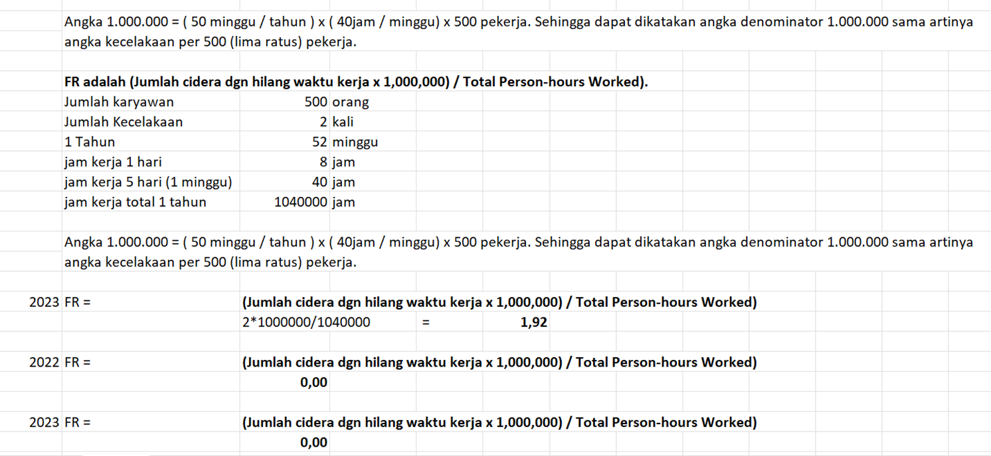
 |  |  | Dari tabel di atas dengan dampak berupa korban jiwa dan aset, diasumsikan dapat terjadi kasus kematian tunggal, maka diperoleh skala dampak 4 (Tinggi).

 |  |  | Untuk menentukan nilai probabilitas, ditentukan dengan melihat laporan kecelakaan kerja 3 tahun sebagai berikut:
 |  |  | Periode | Jumlah Kecelakaan Kerja | Total Jam Kerja | Probabilitas Kecelakaan Kerja
 |  |  | 2023 | 2 | 1040000 | 0.00019%
 |  |  | 2022 | 0 | 1040000 | 0.00000%
 |  |  | 2021 | 0 | 1040000 | 0.00000%
 |  |  |  | Rata-rata |  | 0.00006%

 |  |  | Tabel Probabilitas
 |  |  | Parameter | Skala
 |  |  |  | 1 | 2 | 3 | 4 | 5
 |  |  |  | Sangat Jarang Terjadi | Jarang Terjadi | Bisa Terjadi | Sangat Mungkin Terjadi | Hampir Pasti Terjadi
 |  |  | Kemung- kinan terjadi | Risiko mungkin terjadi sangat jarang, paling banyak satu kali dalam setahun | Risiko mungkin terjadi hanya sekali dalam 6 bulan | Risiko pernah terjadi namun tidak sering, sekali dalam 4 bulan | Risiko pernah terjadi sekali dalam 2 bulan | Risiko pernah terjadi sekali dalam 1 bulan
 |  |  | Frekuensi kejadian | < 1 permil dari frekuensi kejadian / jumlah transaksi | Dari 1 permil s/d 1% dari frekuensi kejadian / jumlah transaksi | Diatas 1% s/d 5% dari frekuensi kejadian / jumlah transaksi | Diatas 5 s/d 10% dari frekuensi kejadian / jumlah transaksi | > 10% dari frekuensi kejadian / jumlah transaksi
 |  |  | Persentase | Probabilitas kejadian Risiko di bawah 20% | Probabilitas kejadian Risiko dari 20% sampai dengan 40% | Probabilitas kejadian Risiko antara 40% sampai dengan 60% | Probabilitas kejadian Risiko antara 60% sampai dengan 80% | Probabilitas kejadian Risiko antara 80% sampai dengan 100%
 |  |  | Dari tabel di atas, dengan nilai probabilitas 3%, maka diperoleh skala probabilitas 1 atau sangat jarang terjadi

 |  | 3. Terjadinya Kondisi berbahaya (Unsafe condition) (Nomor Risiko : 31-E.5-K3L-3)

 |  |  | Risiko Kualitatif | Skala
 |  |  |  | 1 | 2 | 3 | 4 | 5
 |  |  |  | Sangat Rendah | Rendah | Moderat | Tinggi | Sangat Tinggi
 |  |  | Fatality | Kasus Pertolongan Pertama | Kasus Perawatan Medis | Cacat tidak tetap / Ketidakhadir-an kerja yang terbatas | Kasus kematian tunggal / Cacat tetap / Ketidakhadir-an kerja yang lama | Kasus kematian jamak
 |  |  |  | Tidak berpengaruh pada Kinerja Kerja | Efek kesehatan minor dan reversibel (tanpa rawat inap) | Efek ireversibel tanpa kehilangan nyawa tetapi dengan cacat serius dan rawat inap berkepanjangan | Efek ireversibel yang menyebabkan kematian | Wabah ke lingkungan
 |  |  |  |  |  |  |  | Potensi menyebabkan banyak kematian misalnya bahan kimia beracun berbahaya

 |  |  | Dari tabel di atas dengan dampak berupa korban jiwa dan aset, diasumsikan dapat terjadi kasus kematian tunggal, maka diperoleh skala dampak 4 (Tinggi).

 |  |  | Untuk menentukan nilai probabilitas, ditentukan dengan melihat laporan kecelakaan kerja 3 tahun sebagai berikut:
 |  |  | Periode | Jumlah Kecelakaan Kerja | Total Jam Kerja | Probabilitas Kecelakaan Kerja
 |  |  | 2023 | 2 | 1040000 | 0.00019%
 |  |  | 2022 | 0 | 1040000 | 0.00000%
 |  |  | 2021 | 0 | 1040000 | 0.00000%
 |  |  |  | Rata-rata |  | 0.00006%

 |  |  | Tabel Probabilitas
 |  |  | Parameter | Skala
 |  |  |  | 1 | 2 | 3 | 4 | 5
 |  |  |  | Sangat Jarang Terjadi | Jarang Terjadi | Bisa Terjadi | Sangat Mungkin Terjadi | Hampir Pasti Terjadi
 |  |  | Kemung- kinan terjadi | Risiko mungkin terjadi sangat jarang, paling banyak satu kali dalam setahun | Risiko mungkin terjadi hanya sekali dalam 6 bulan | Risiko pernah terjadi namun tidak sering, sekali dalam 4 bulan | Risiko pernah terjadi sekali dalam 2 bulan | Risiko pernah terjadi sekali dalam 1 bulan
...

Source
...
5 | Low to Moderate 7 | Moderate 12 | Moderate to High 17 | High 22 | High 25

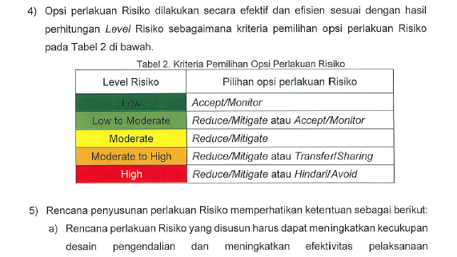

4 | Low 4 | Low to Moderate 9 | Moderate 14 | Moderate to High 19 | High 24

3 | Low 3 | Low to Moderate 8 | Moderate 13 | Moderate to High 18 | High 23

2 | Low 2 | Low to Moderate 6 | Low to Moderate 11 | Moderate to High 16 | High 21

1 | Low 1 | Low 5 | Low to Moderate 10 | Moderate 15 | High 20

 | 1 | 2 | 3 | 4 | 5
 | Sangat Rendah | Rendah | Moderat | Tinggi | Sangat Tinggi
 | TINGKAT DAMPAK

5 | 7 | 12 | 17 | 22 | 25 | WAJIB ISI | Kuantitatif | Transfer/sharing | Low | Accept/Monitor |  | SPI
4 | 4 | 9 | 14 | 19 | 24 | TIDAK WAJIB | Kualitatif | Reduce/mitigate | Low To Moderat | Reduce/Mitigate | Accept/Monitor | SETPER
3 | 3 | 8 | 13 | 18 | 23 |  |  | Accept/monitor | Moderate | Reduce/Mitigate |  | BID HCGA
2 | 2 | 6 | 11 | 16 | 21 |  |  | Avoid/hindari | Moderate to High | Reduce/Mitigate | Accept/Monitor | BID KEU
1 | 1 | 5 | 10 | 15 | 20 |  |  |  | High | Reduce/Mitigate | Hindari/Avoid | BID REN
Q4 | 1 | 2 | 3 | 4 | 5 |  |  |  |  |  |  | BID MANPRO
 | Sangat Rendah | Rendah | Moderat | Tinggi | Sangat Tinggi |  |  |  |  |  |  | BID OPS
...

Heatmap
...
 |  |  |  |  | High 22 | High 25
5

 |  |  |  |  | Moderate to High 19 | High 24
1
3

Bisa Terjadi | 3 | Low 3 | Low to Moderate 8 | Moderate 13 | Moderate to High 18 | High 23

Jarang Terjadi | 2 | Low 2 | Low to Moderate 6 | Low to Moderate 11 | Moderate to High 16 | High 21
2
6
4

Sangat Jarang Terjadi | 1 | Low 1 | Low 5 | Low to Moderate 10 | Moderate 15 | High 20

 |  | 1 | 2 | 3 | 4 | 5
 |  | Sangat Rendah | Rendah | Moderat | Tinggi | Sangat Tinggi
 |  | TINGKAT DAMPAK

RAS
Draft Hasil Diskusi dengan Team MR
(Kamis, 21 Maret 2024)

Risk Appetite Statement
PLN BATAM 10 PILAR (SUDAH DITAMPILKAN DI RUPS RKAP & Pemaparan ke BOD)

Strategis
Pengembangan bisnis dan Pendapatan Non Ketenagalistrikan
PLN Batam bersikap strategis terhadap risiko pengembangan usaha untuk peningkatan pendapatan non ketenagalistrikan dan secara aktif menerapkan strategi yang berpeduli risiko sebagai bagian dalam perencanaan bisnis, dalam upaya pertumbuhan dan inovasi yang lebih besar.

PLN Batam bersikap strategis terhadap pengembangan teknologi informasi melalui digitalisasi guna mengikuti dinamika perubahan kebutuhan PLN Batam. PLN Batam akan menerapkan keamanan teknologi informasi yang kuat (termasuk firewall, enkripsi, dan audit sistem secara berkala), user friendly dan hemat biaya.
Digitalisasi

Moderat
Likuiditas Keuangan
PLN Batam bersikap moderat terhadap risiko fungsi keuangan, fluktuasi nilai kurs, dalam mendukung pencapaian sasaran Perusahaan dan senantiasa menjaga likuiditas dan profil keuangan yang baik.

Kompetensi SDM
PLN Batam bersikap moderat terhadap risiko fungsi enabler dalam mendukung pencapaian sasaran Perusahaan. PLN Batam senantiasa menjaga core value AKHLAK dan mendorong pengembangan SDM dan organ pengelola risiko yang berkelanjutan.

Profit Perseroan sesuai proyeksi RKAP & RJP
PLN Batam bersikap moderat terhadap risiko profit Perseroan sesuai proyeksi RKAP & RJP untuk mencapai keuntungan dengan tetap memperhatikan perlindungan terhadap potensi kerugian serta keputusan bisnis yang diambil mempertimbangkan peluang pertumbuhan dan dampak risiko secara bersamaan.

Koservatif
Kegiatan Operasional Perusahaan
PLN Batam bersikap konservatif terhadap risiko operasional ketenagalistrikan. PLN Batam berkomitmen untuk mengelola kegiatan operasional dengan memastikan ketersediaan energi primer, menjaga keandalan pembangkit, mengalokasikan sumber daya yang cukup, serta menyediakan layanan distribusi yang andal dan aman bagi para pelanggan.

Eksekusi Program RKAP & RJP
PLN Batam bersikap konservatif terhadap risiko eksekusi program RKAP & RJP. PLN Batam berkomitmen untuk merealisasikan program RKAP & RJP dengan prinsip kehati-hatian dan melindungi nilai dan memprioritaskan kestabilan usaha serta manajemen risiko yang efektif.

Tidak Toleran
Kepatuhan Terhadap Regulasi
PLN Batam bersikap tidak toleran terhadap risiko kepatuhan terhadap regulasi dengan tetap menjaga kestabilan dan konsistensi dalam operasi bisnis.

Ancaman Reputasi
PLN Batam bersikap tidak toleran terhadap risiko ancaman terhadap reputasi dengan tetap menjaga kestabilan dan konsistensi dalam operasi bisnis.

Kecelakaan Ketenagalistrikan
PLN Batam bersikap tidak toleran terhadap risiko kecelakaan ketenagalistrikan dengan berkomitmen menjalankan proses bisnis dengan patuh kepada prosedur dan ketentuan yang berlaku.

Data Perencanaan Keuangan
Kembali ke Daftar Isi
PETUNJUK PENGISIAN DATA PERENCANAAN KEUANGAN PADA SIM KBUMN MELALUI PLATFORM ANAPLAN

A. | Petunjuk Pengisian RKAP
 | 1 | Pada bagian homepage, tekan menu Home dan pilih Apps.
 | 2 | Buka Apps [PROD] KBUMN - Financial Reporting, Consolidation & Planning.
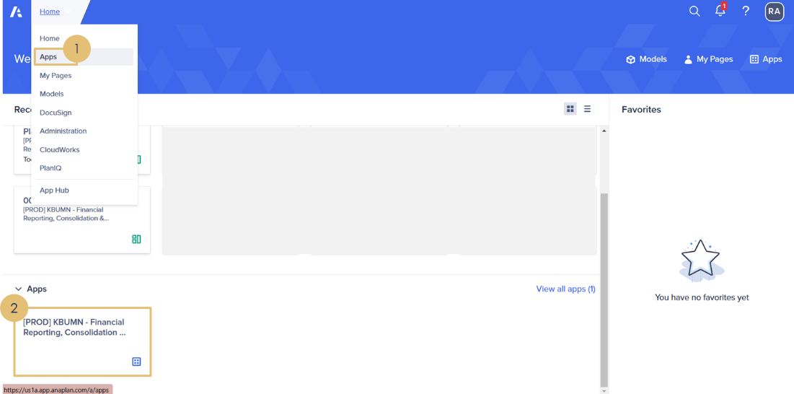

 | 3 | Pada tampilan Apps yang telah dibuka, pilih menu 20. Home – Financial Planning RKAP RJPP.
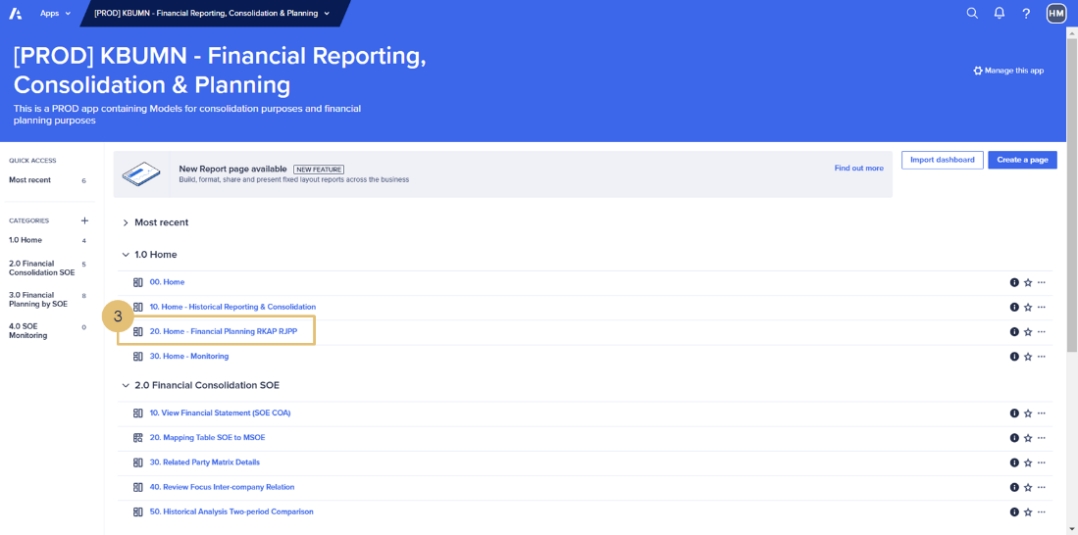

 | 4 | Pada tampilan Navigation Pane, pilih 10. Corporate Annual Planning and Budgeting.
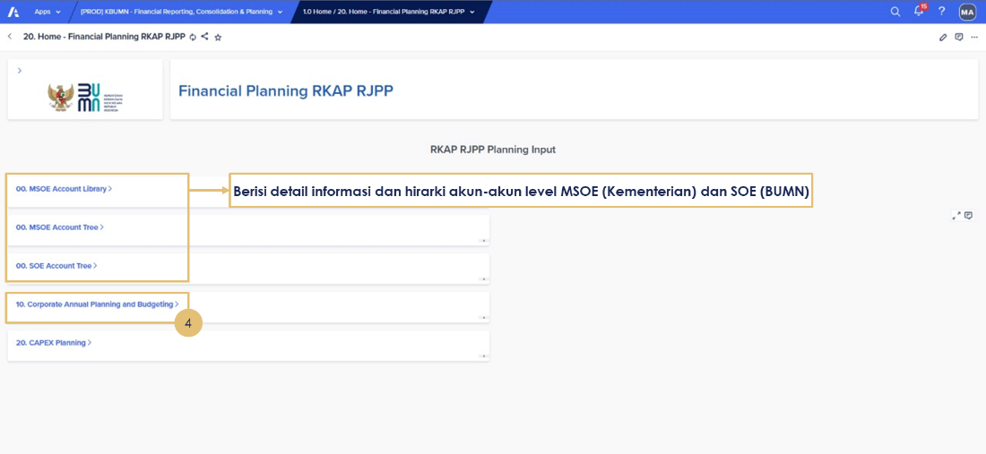

 | 5 | Isi data Posisi Keuangan Aset Lancar (IDR dalam Juta).
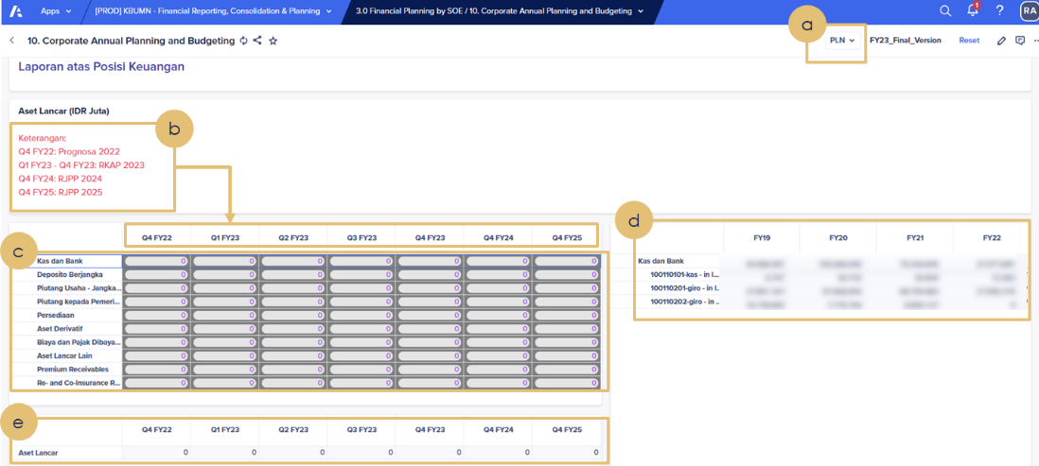

 |  | a | Pilih BUMN yang akan diinput.
 |  | b | Pastikan data keuangan yang diinput sesuai dengan periode posisi keuangan yang dimaksud.
 |  |  | Contoh: Q4 FY22: Prognosa 2022 (Jan-Des) Q1 FY23 – Q4 FY23: RKAP 2023 (YTD untuk setiap quarter) Q4 FY24: RJPP 2024 (Jan-Des) Q4 FY25: RJPP 2025 (Jan-Des)
 |  | c | Input data keuangan sesuai dengan akun MSOE dan periode keuangan yang dimaksud.
 |  | d | Menunjukkan data historis (jika kosong maka menunjukkan data historis dengan saldo 0/tidak ada).
 |  | e | Pastikan total Aset Lancar sesuai dengan yang diinput.

 | 6 | Isi data Posisi Keuangan Aset Lembaga Keuangan dan Investasi Surat Berharga (IDR dalam Juta).

 |  | a | Pastikan data keuangan yang diinput sesuai dengan periode posisi keuangan yang dimaksud.
 |  |  | Contoh: Q4 FY22: Prognosa 2022 (Jan-Des) Q1 FY23 – Q4 FY23: RKAP 2023 (YTD untuk setiap quarter) Q4 FY24: RJPP 2024 (Jan-Des) Q4 FY25: RJPP 2025 (Jan-Des)
 |  | b | Input data keuangan sesuai dengan akun MSOE dan periode keuangan yang dimaksud.
 |  | c | Menunjukkan data historis (jika kosong maka menunjukkan data historis dengan saldo 0/tidak ada).
 |  | d | Pastikan total Aset Lembaga Keuangan dan Investasi Surat Berharga sesuai dengan yang diinput.

 | 7 | Isi data Posisi Keuangan Aset Tidak Lancar (IDR dalam Juta).
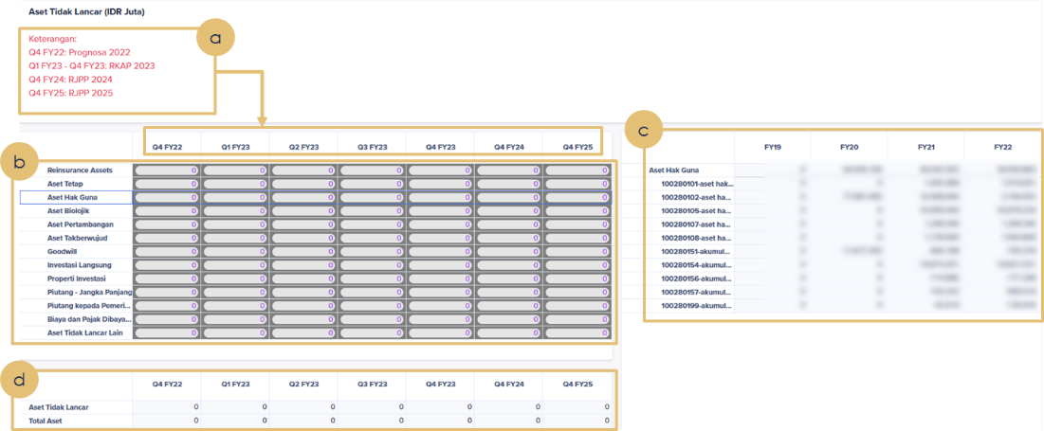

 |  | a | Pastikan data keuangan yang diinput sesuai dengan periode posisi keuangan yang dimaksud.
 |  |  | Contoh : Q4 FY22: Prognosa 2022 (Jan-Des) Q1 FY23 – Q4 FY23: RKAP 2023 (YTD untuk setiap quarter) Q4 FY24: RJPP 2024 (Jan-Des) Q4 FY25: RJPP 2025 (Jan-Des)
 |  | b | Input data keuangan sesuai dengan akun MSOE dan periode keuangan yang dimaksud.
 |  | c | Menunjukkan data historis (jika kosong maka menunjukkan data historis dengan saldo 0/tidak ada).
 |  | d | Pastikan total Aset Tidak Lancar dan Total Aset sesuai dengan yang diinput; Total Aset = Aset Lancar + Aset Lembaga Keuangan + Aset Tidak Lancar.

 | 8 | Isi data Posisi Keuangan Liabilitas Jangka Pendek (IDR dalam Juta).
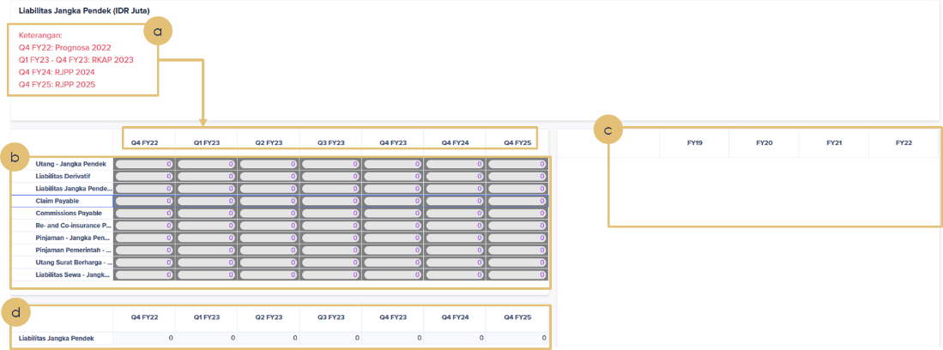

 |  | a. Pastikan data keuangan yang diinput sesuai dengan periode posisi keuangan yang dimaksud.
 |  |  | Contoh: Q4 FY22: Prognosa 2022 (Jan-Des) Q1 FY23 – Q4 FY23: RKAP 2023 (YTD untuk setiap quarter) Q4 FY24: RJPP 2024 (Jan-Des) Q4 FY25: RJPP 2025 (Jan-Des)
 |  | b. Input data keuangan sesuai dengan akun MSOE dan periode keuangan yang dimaksud.
 |  | c. Menunjukkan data historis (jika kosong maka menunjukkan data historis dengan saldo 0/tidak ada).
 |  | d. Pastikan total Liabilitas Jangka Pendek sesuai dengan yang diinput.

 | 9 | Isi data Posisi Keuangan Liabilitas Lembaga Keuangan (IDR dalam Juta).

 |  | a. Pastikan data keuangan yang diinput sesuai dengan periode posisi keuangan yang dimaksud.
 |  |  | Contoh: Q4 FY22: Prognosa 2022 (Jan-Des) Q1 FY23 – Q4 FY23: RKAP 2023 (YTD untuk setiap quarter) Q4 FY24: RJPP 2024 (Jan-Des) Q4 FY25: RJPP 2025 (Jan-Des)
 |  | b. Input data keuangan sesuai dengan akun MSOE dan periode keuangan yang dimaksud.
 |  | c. Menunjukkan data historis (jika kosong maka menunjukkan data historis dengan saldo 0/tidak ada).
 |  | d. Pastikan total Liabilitas Lembaga Keuangan sesuai dengan yang diinput.

 | 10 | Isi data Posisi Keuangan Liabilitas Jangka Panjang (IDR dalam Juta).
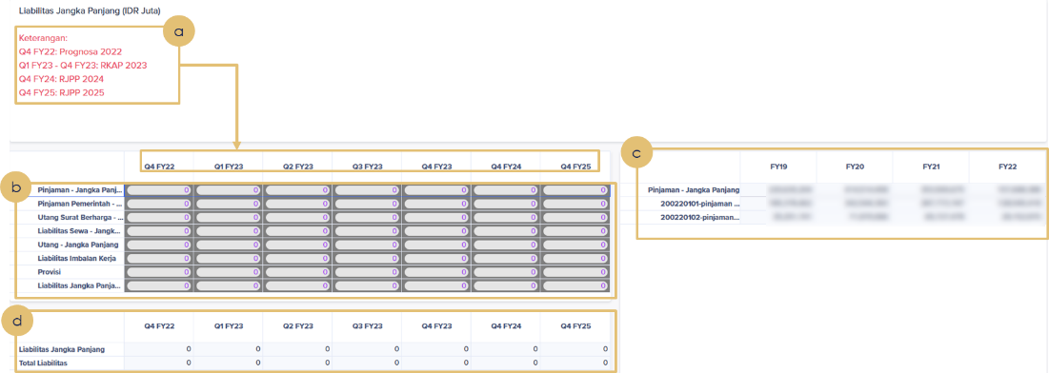

 |  | a. Pastikan data keuangan yang diinput sesuai dengan periode posisi keuangan yang dimaksud.
 |  |  | Contoh: Q4 FY22: Prognosa 2022 (Jan-Des) Q1 FY23 – Q4 FY23: RKAP 2023 (YTD untuk setiap quarter) Q4 FY24: RJPP 2024 (Jan-Des) Q4 FY25: RJPP 2025 (Jan-Des)
 |  | b. Input data keuangan sesuai dengan akun MSOE dan periode keuangan yang dimaksud.
 |  | c. Menunjukkan data historis (jika kosong maka menunjukkan data historis dengan saldo 0/tidak ada).
 |  | d. Pastikan total Liabilitas Jangka Panjang dan Total Liabilitas sesuai dengan yang diinput; Total Liabilitas = Liabilitas Jangka Pendek + Liabilitas Lembaga Keuangan + Liabilitas Jangka Panjang.

 | 11 | Isi data Posisi Keuangan Ekuitas (IDR dalam Juta).
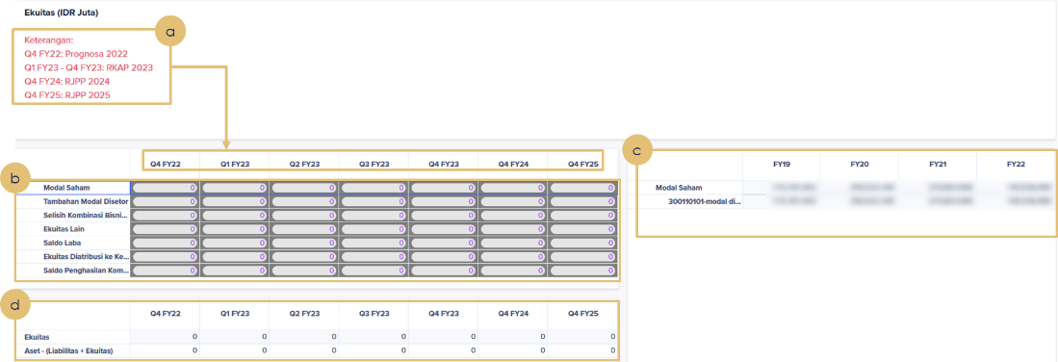

 |  | a. Pastikan data keuangan yang diinput sesuai dengan periode posisi keuangan yang dimaksud.
 |  |  | Contoh: Q4 FY22: Prognosa 2022 (Jan-Des) Q1 FY23 – Q4 FY23: RKAP 2023 (YTD untuk setiap quarter) Q4 FY24: RJPP 2024 (Jan-Des) Q4 FY25: RJPP 2025 (Jan-Des)
 |  | b. Input data keuangan sesuai dengan akun MSOE dan periode keuangan yang dimaksud.
 |  | c. Menunjukkan data historis (jika kosong maka menunjukkan data historis dengan saldo 0/tidak ada).
 |  | d. Pastikan total Ekuitas sesuai dengan yang diinput. Pastikan pula Aset – (Liabilitas + Ekuitas) = 0.

 | 12 | Isi data Posisi Keuangan Pendapatan Usaha (IDR dalam Juta).
...
 | 16 | Isi data Posisi Keuangan Depresiasi dan Amortisasi di Beban Pokok (IDR dalam Juta).

 |  | a. Pastikan data keuangan yang diinput sesuai dengan periode posisi keuangan yang dimaksud.
 |  |  | Contoh: Q4 FY22: Prognosa 2022 (Jan-Des) Q1 FY23 – Q4 FY23: RKAP 2023 (YTD untuk setiap quarter) Q4 FY24: RJPP 2024 (Jan-Des) Q4 FY25: RJPP 2025 (Jan-Des)
 |  | b. Input data Depresiasi dan Amortisasi di Beban Pokok (untuk keperluan menghitung EBITDA) sesuai dengan periode waktu yang dimaksud.

 | 17 | Isi data Posisi Keuangan Arus Kas (IDR dalam Juta).
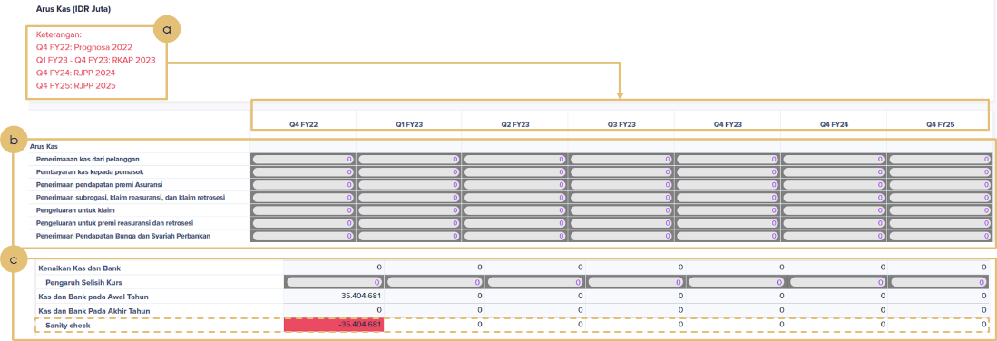

 |  | a. Pastikan data keuangan yang diinput sesuai dengan periode posisi keuangan yang dimaksud.
 |  |  | Contoh: Q4 FY22: Prognosa 2022 (Jan-Des) Q1 FY23 – Q4 FY23: RKAP 2023 (YTD untuk setiap quarter) Q4 FY24: RJPP 2024 (Jan-Des) Q4 FY25: RJPP 2025 (Jan-Des)
 |  | b. Input data keuangan sesuai dengan akun MSOE dan periode keuangan yang dimaksud.
 |  | c. Pastikan total Sanity Check = 0, dimana Sanity Check yaitu: Kas dan Bank Pada Akhir Tahun = Kas dan Bank pada Awal Tahun + Kenaikan Kas dan Bank + Pengaruh Selisih Kurs.

B | Petunjuk Pengisian Data Target Dividen

 | 1. Input Saldo laba yang di cadangkan pada retained earnings per akhir Desember tahun sebelumnya.
 | 2. Input Saldo Modal yang ditempatkan dan disetor per akhir Desember tahun sebelumnya.
 | 3. Persentase cadangan saldo laba tahun sebelumnya = Saldo laba yang di cadangkan pada retained earnings per akhir Desember tahun sebelumnya ÷ Saldo modal yang ditempatkan dan disetor per akhir Desember tahun sebelumnya: c = a ÷ b.
 | 4. Input Persentase saham RI.
 | 5. Input Pay Out Ratio (POR).
 | 6. Total Dividen = Laba bersih tahun sebelumnya × POR.
 | 7. Dividen ke RI = Total Dividen × Persentase saham RI.
 | 8. Jika telah selesai menginput data Corporate Annual Planning and Budgeting, klik 20. CAPEX Planning untuk input data selanjutnya.

C. | Petunjuk Pengisian Data Perencanaan CAPEX
 | 1. Pilih BUMN dan Periode Isian data
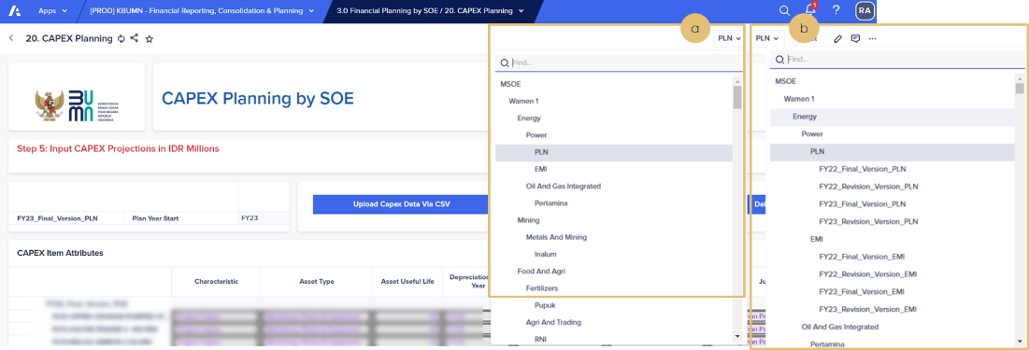

 |  | a. Pilih BUMN yang akan diinput.
 |  | b. Pilih periode pengisian waktu. Pastikan pilih FY23_Final_Version_BUMN.
 | 2. Isi data CAPEX
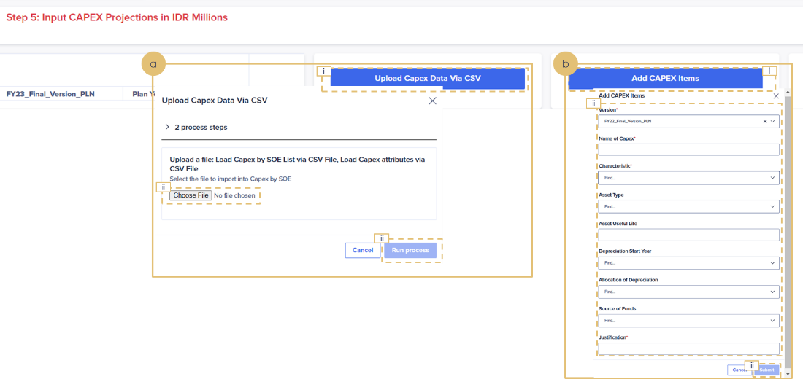

 |  | a. Isi data CAPEX melalui Upload file CSV:
 |  |  | 1) Klik Upload Capex Data Via CSV
 |  |  | 2) Klik Choose File untuk upload
 |  |  | 3) Klik Run Process
 |  |  | Detail Step 2a: Isi data CAPEX melalui Upload file CSV
...

Ilustrasi
...
 | Berdasarkan data di atas, dilakukan perhitungan ambang Risiko sebagai berikut:
 | 3. | Toleransi Risiko
 |  | Dari range Selera Risiko Moderat tersebut di atas, manajemen menetapkan Toleransi Risiko sebesar 10% di atas Selera Risiko atau sebesar USD 1.100 juta, sehingga diperoleh profil perhitungan Toleransi Risiko sebagai berikut:
 |  | Tabel Toleransi Risiko Perusahaan Manufaktur A
 |  | Kapasitas Risiko | Modal Kerja Bersih (NWC) |  | USD 5.000 juta
 |  | Selera Risiko | 15% - 20% dari NWC |  | USD 750 – 1.000 juta
 |  | Toleransi Risiko | 22% dari NWC |  | USD 1.100 juta
 | 4. | Limit Risiko
 |  | Limit Risiko pada Perusahaan Manufaktur A disebut Batas Toleransi Risiko (BTR), yang terdiri atas 2 jenis yaitu BTR Ongoing Business dan BTR Pasar. BTR Ongoing Business digunakan sebagai acuan dalam pengelolaan Risiko yang melingkupi serangkaian kegiatan Perusahaan yang berjalan secara rutin sesuai dengan proses bisnis Perusahaan berdasarkan prinsip kelangsungan usaha (going concern). Sedangkan BTR Pasar digunakan sebagai buffer tambahan untuk melindungi dari volatilitas kondisi pasar yang cenderung di luar kendali perusahaan.
 |  | a | BTR Ongoing Business
 |  |  | 1) | Perhitungan BTR Ongoing Business dapat menggunakan metode regresi logistik untuk menentukan bobot Risiko berdasarkan karakteristik unit bisnis atau variabel-variabel yang dapat mempengaruhi pencapaian laba bersih entitas. Penentuan bobot Risiko dalam prosentase (%) dengan metode Regresi Logistik dapat dijabarkan secara singkat sebagai berikut:
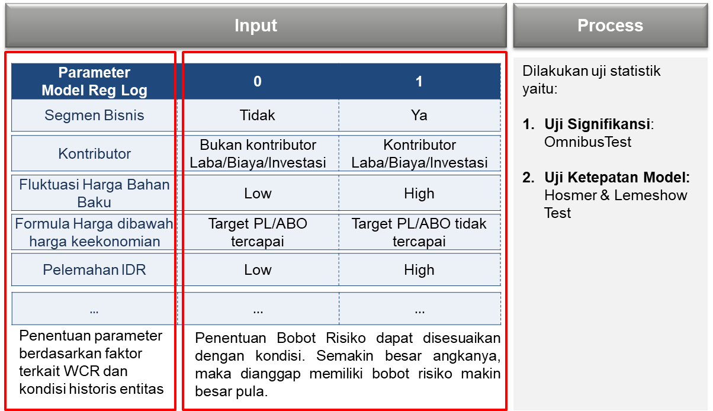
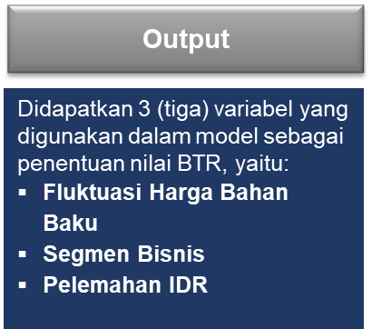

 |  |  |  |  |  |  | Diagram Penjelasan Input-Process-Output BTR Ongoing Business
 |  |  | 2) | Data prosentase (%) bobot Risiko tersebut digunakan untuk menghitung nilai BTR Ongoing Business seluruh entitas dengan gambaran sebagai berikut:
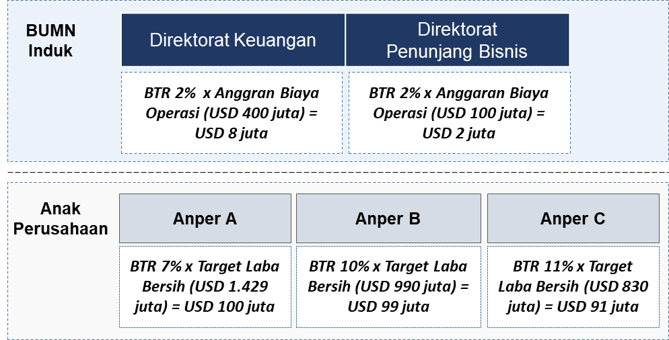

 |  |  |  |  |  |  | Diagram Ilustrasi Perhitungan BTR Ongoing Business
 |  | b | Perhitungan nilai BTR Pasar dapat menggunakan metode VaR – Exponentially Weighted Moving Average (EWMA) dengan penjelasan singkat sebagai berikut:
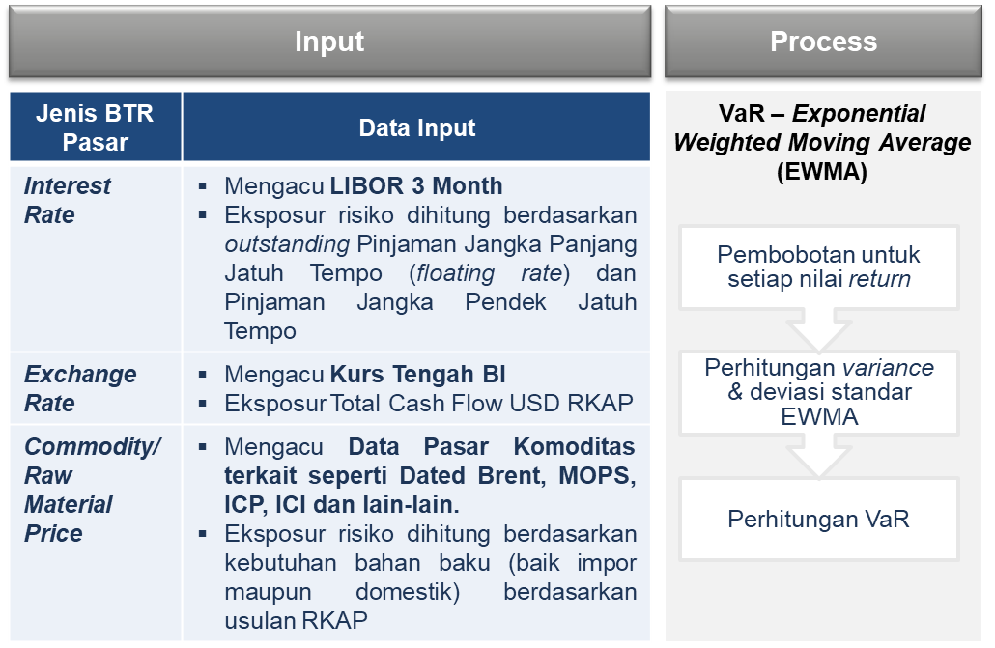
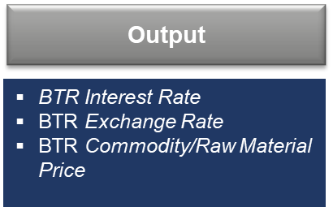

 |  |  |  |  | Diagram Ilustrasi Perhitungan BTR Pasar

 |  |  | 1) | Masing-masing BTR dihitung berdasarkan nilai Value at Risk (VaR) dikalikan dengan nilai eksposur kebutuhan dari masing-masing BTR.
 |  |  | 2) | Lebih lanjut, misalnya yang dihitung adalah BTR Pasar Exchange Rate atau terkait Valuta Asing, maka data yang dibutuhkan adalah:
 |  |  |  | a) | Data historis terkini atas nilai tukar rupiah harian menggunakan kurs tengah, sekurang-kurangnya 501 data harian historis. Jenis valuta uang asing dapat disesuaikan dengan kebutuhan sesuai konteks Risiko yang akan diukur.
 |  |  |  | b) | Data eksposur Risiko berdasarkan RKAP periode tahun yang sama dengan Risiko yang diukur. Data eksposur dapat berupa data rencana pembelian valuta asing.
 |  |  | 3) | Hitung nilai VaR 1 hari dengan mengacu pada data-data yang telah tersedia yaitu: rencana pembelian valas (rata-rata per hari), Standar Deviasi EWMA, Skewness, serta Alpha Distribusi Normal dan Alpha Distribusi Tidak Normal dengan menggunakan asumsi confidence level 95%.
 |  |  | 4) | Setelah diperoleh nilai VaR Valas dalam 1 hari, maka hitung nilai VaR dalam 1 bulan. Hitung nilai VaR masing-masing bulan selama 1 tahun, lalu jumlahkan seluruh nilai VaR.
 |  |  | 5) | Nilai BTR Pasar Valas merupakan hasil penjumlahan nilai VaR bulanan selama 1 tahun.
 |  | c | Setelah diperoleh nilai BTR Ongoing Business dan BTR Pasar, pastikan total nilai BTR Ongoing Business dan total nilai BTR Pasar dalam USD dari seluruh entitas tidak melebihi nilai Toleransi Risiko. Apabila masih melebihi, maka lakukan penyesuaian nilai acuan.
...
 | 3. | Sedangkan tabel perhitungan dampak kuantitatif untuk Perusahaan Manufaktur A secara Korporat dihitung dengan menjumlah seluruh BTR Ongoing Business dan BTR Pasar sebagai berikut:
 |  |  |  | < Dampak Finansial ≤
 |  |  |  | 60% dari BTR
 |  | 4 | Tinggi | 60% dari BTR | USD 300 juta < Dampak Finansial ≤ USD 400 juta
 |  |  |  | < Dampak Finansial ≤
 |  |  |  | 80% dari BTR
 |  | 5 | Sangat Tinggi | Dampak Finansial > 80% dari BTR | Dampak Finansial > USD 400 juta

C. | Identifikasi Risiko
 | Pada tahap ini Perusahaan Manufaktur A mengidentifikasi seluruh Risiko yang melekat pada proses bisnis dan dapat menghambat tercapainya tujuan bisnis dengan mempertimbangkan target KPI, RKAP, data-data terkait pengelolaan Risiko periode sebelumnya, dan hasil konsultasi dengan pihak-pihak yang memiliki kompetensi dan pengetahuan yang baik tentang perusahaan.
 | Perusahaan Manufaktur A menggunakan Fault Tree Analysis (FTA) dalam mengidentifikasi Risiko dan penyebab Risiko sebagaimana contoh berikut:
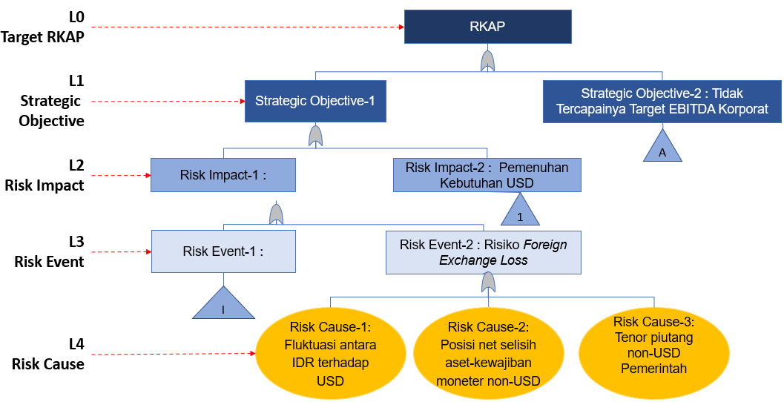

 |  |  |  |  | Diagram Contoh Identifikasi Risiko Perusahaan Manufaktur A Menggunakan Metode FTA

 | Berikut adalah contoh hasil identifikasi Risiko yang dilakukan oleh Perusahaan Manufaktur1
 |  |  | Tabel Contoh Hasil Identifikasi Risiko Perusahaan Manufaktur A
 | No | Sasaran BUMN | Deskripsi Peristiwa Risiko | Taksonomi/ Kategori Risiko | Pemilik Risiko | Penyebab Risiko |  | Deskripsi Peristiwa Risiko | Gejala Risiko (KRI) | Faktor Positif/ Existing Control | Efektifitas Existing Control
 | 1 | EBITDA | Risiko Foreign Exchange Loss | ​ Financial Management | Direktorat Keuangan | 1. Fluktuasi antara IDR terhadap USD; 2. Posisi net selisih aset-kewajiban moneter non-USD 3. Tenor piutang non-USD Pemerintah |  | Risiko Foreign Exchange Loss | - Proyeksi kurs USD/IDR pada Reuters/Bloomberg menunjukan pelemahan. - Selisih aset-kewajiban moneter non-USD meningkat - Penundaan pembayaran piutang Pemerintah | - Pedoman Manajemen Risiko - Pedoman Manajemen Risiko Keuangan - Prosedur Penagihan Piutang | Efektif Sebagian
 | 2 | Corporate Image | Risiko menurunnya reputasi perusahaan | Reputational Risk | Corporate Communication | 1. Program komunikasi eksternal yang kurang efektif. 2. Kurang optimalnya sinergi program corporate image. 3. Isu-isu lain yang dapat menurunkan image perusahaan |  | Risiko menurunnya reputasi perusahaan | - Muncul pemberitaan negatif perusahaan. - Keluhan dan tuntutan masyarakat | - Prosedur penanganan pemberitaan negatif - Data dan Sistem Informasi yang mendukung | Efektif sebagian

D. | Kuantifikasi Risiko
 | Risiko yang telah diidentifikasi selanjutnya dilakukan kuantifikasi dengan langkah-langkah sebagai berikut:
...
 |  |  | Berdasarkan perhitungan di atas yang dipetakan ke dalam Tabel Kriteria Probabilitas Perusahaan Manufaktur A, didapatkan skala Probabilitas Risiko pada skala 4 atau sangat mungkin terjadi.
 |  | = USD 264 juta
 |  | *)Catatan:
 |  | Nilai probabilitas inheren mengacu pada % kejadian data historis. Jika tidak tersedia data tersebut, maka dapat menggunakan Nilai Tengah Range Probabilitas

 |  | Hasil evaluasi Risiko tersebut di atas dapat dilihat pada tabel dan dituangkan dalam heatmap sebagai berikut:
 |  | Tabel Ringkasan Evaluasi Risiko
 |  | No | Peristiwa Risiko | Skala D | Skala P | SkalaRisiko | Dampak | Probabilita | Eksposur Risiko Inheren
 |  | 1 | Risiko Foreign Exchange Loss | 4 | 4 | 19 | USD 330 juta | 80% | USD 264 juta
 |  | 2 | Risiko menurunnya reputasi perusahaan | 3 | 2 | 11 | -
 |  | Hasil di atas kemudian dipetakan ke dalam heatmap sebagai berikut:
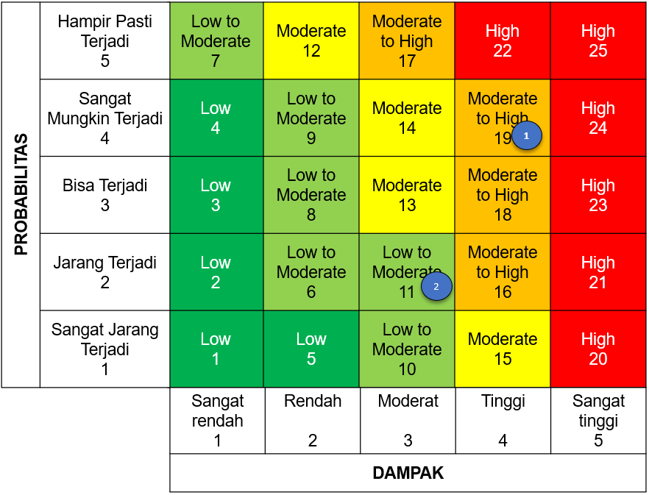

 |  |  |  | Diagram Heatmap/Peta Risiko Perusahaan Manufaktur A
E | Perlakuan Risiko
 | Dari hasil identifikasi dan kuantifikasi Risiko, kemudian disusun perlakuan Risiko dengan tabel kriteria pemilihan opsi perlakuan Risiko sebagai berikut:
 | Tabel Contoh Tabel Kriteria Pemilihan Opsi Perlakuan Risiko Perusahaan Manufaktur A
 | Skala Risiko | Level Risiko | Pilihan opsi perlakuan Risiko
 | 1-5 | Low | Accept/Monitor
 | 6-11 | Low to Moderate | Reduce/Mitigate atau Accept/Monitor
 | 12-15 | Moderate | Reduce/Mitigate
 | 16 - 19 | Moderate to High | Reduce/Mitigate atau Transfer/Sharing
 | 20 - 25 | High | Reduce/Mitigate atau Hindari/Avoid
 | Setiap opsi perlakuan Risiko tersebut kemudian dijabarkan dalam rencana aktivitas perlakuan Risiko secara detil yang disertai dengan target waktu pelaksanaan, biaya pelaksanaan, PIC, dan target Residual Risk Exposure (RRE).
...
F | Integrasi Risiko Anak Perusahaan
 |  |  | Risiko 4 | Anper A – Cucu 1 | 69 | Risiko 17 | Anper C | 22
 |  |  | Risiko 5 | Anper A – Cucu 1 | 51 | Risiko 18 | Direktorat A | 264
 |  |  | Risiko 6 | Anper A – Cucu 1 | 43 | Risiko 19 | Direktorat A | 142
 |  |  | Risiko 7 | Anper A – Cucu 2 | 91 | Risiko 20 | Direktorat A | 122
 |  |  | Risiko 8 | Anper A – Cucu 2 | 84 | Risiko 21 | Direktorat A | 101
 |  |  | Risiko 9 | Anper A – Cucu 2 | 72 | Risiko 22 | Direktorat A | 75
 |  |  | Risiko 10 | Anper B | 97 | Risiko 23 | Direktorat B | 42
 |  |  | Risiko 11 | Anper B | 96 | Risiko 24 | Direktorat B | 32
 |  |  | Risiko 12 | Anper B | 69 | Risiko 25 | Direktorat B | 27
 |  |  | Risiko 13 | Anper B | 37 | Risiko 26 | Direktorat B | 21
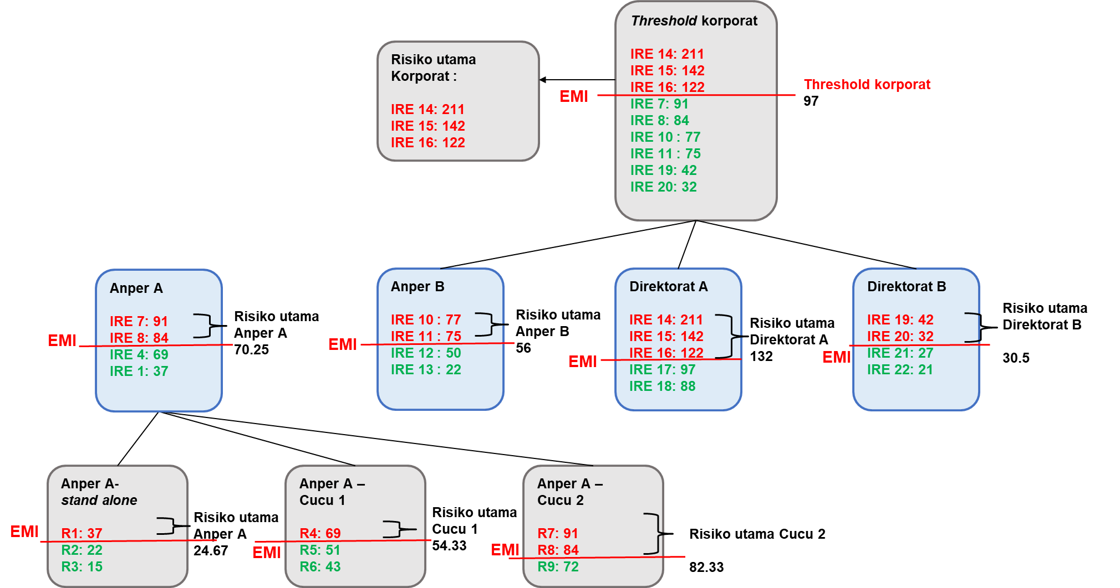
 |  |  | Berdasarkan daftar Risiko di atas, disusun proses prioritisasi dengan mekanisme bottom up dengan ilustrasi sebagai berikut:

 |  |  | Diagram Ilustrasi Penentuan Kandidat Risiko Utama Korporat Bottom-Up
 |  |  | *)Catatan:
 |  |  | • | IRE 1 : nilainya 37, artinya peristiwa Risiko 1 dengan besaran IRE sebesar USD 37 ribu
 |  |  | • | EMI : Excess Mean IRE, adalah rata-rata nilai/besaran Dampak Inherent Risk Exposure dari seluruh Risiko Kuantitatif pada suatu risk register
 |  |  | Dari hasil integrasi Risiko di atas, didapatkan kandidat Risiko utama korporat adalah IRE 14, 15 dan 16.
 |  | b | Risiko Kualitatif
 |  |  | Penentuan kandidat Top Risk atas Risiko-Risiko kualitatif diatur sebagai berikut:
 |  |  | 1) Top Risk level Anak Perusahaan dan ke bawah menggunakan threshold skala Risiko > 16.
 |  |  | 2) Top Risk Korporat menggunakan threshold skala Risiko > 20.
...

